03_LightGBM
LightGBM｜改进方法、结果与全图
本轮CV选中的新版本测试R²=0.4851，低于原版0.5396；建议保留原版，不掩盖退化。
它怎么工作：一轮轮建立提升树，逐步修正误差；轮数过多也会把噪声学进去。
共同条件：原Li≤2000筛选后1363条；通常1090训练／273测试；目标ln(1+Li)，随机种子42。本表是记录汇总，改数字不会重新训练。
总对比 | 改进过程 | 参数解释 | 图册 | 搜索记录 | 逐条预测 | 数据来源
① 先看结果：R²越高通常越好，RMSE/MAE越低通常越好
版本 | 输入 | 测试R² | RMSE | MAE | 训练CV R² ± 折间SD | 说明
原代码复现：23列 | 23列 | 0.5396 | 0.7406 | 0.5792 | 0.3990 ± 0.0584 | 同一运行环境复现；保留原始代码逻辑。
调参＋6组：含非负下限 | 6组 | 0.4851 | 0.7832 | 0.6046 | 0.4097 ± 0.0400 | 同一1090训练／273测试。

读数提示：R²不是“准确率”；0.55不能写成55%预测准确。误差也在ln(1+Li)尺度上，不是原浓度单位。折间SD是验证分数波动，不是置信区间。
代表试验输入：CECS共享组、AET、AI、Alpha(AET/PET)、PET、BIO7
必须知道：“训练CV略好”不能保证某一次测试划分更好。没有成功改进，也要如实保留结果。
建议：试验退化；保留原版23列0.5396作现有方案。 固定测试已被多轮查看，不能代替独立外部验证。
运行：python code/LightGBM_modified.py QSH.xlsx --output LightGBM_trial
查看顺序：先读概览，再点上方导航；各节蓝条标题可点回概览。图册、搜索记录、预测及来源都在下方。默认仅打印本页概览。

② 具体改了什么、为什么改、结果怎样
步骤 | 做了什么（通俗说明） |  | 为什么做 |  | 关键设置／结果 | 怎么理解
重复信息处理 | 比较23列与6组输入。 |  | 检查重复字段对树搜索的影响。 |  | 定向搜索各36组 | 最终选中6组，但固定测试退化。
调整提升树 | 调学习率、叶子数、叶子样本、L1/L2等。 |  | 控制提升速度和复杂度。 |  | 学习率0.03→0.01；叶子20→7；L2=0.1 | CV0.3990→0.4097，测试0.5396→0.4851。
核对采样设置 | 搜索时启用subsample_freq=1，检查行采样。 |  | 原subsample=0.8但freq=0时并不启用行采样。 |  | 最终subsample=1.0，不实际删采样行 | 不能声称最终增益来自行采样；最终也没有测试增益。
比较迭代轮数 | 原参数及6组参数分别比较50至2000轮。 |  | 检查欠拟合与过拟合。 |  | 原参数CV：300轮0.4095；2000轮0.3160 | 更多轮数明显退化；原参数300轮测试0.5333也低于原500轮。
保留失败记录 | 前期36组＋定向72组，并保留12个迭代方案。 |  | 不给负面结果换名字或删掉。 |  | 当前建议仍为原版0.5396 | 新版本仅供组会说明尝试过程，不建议替换原版。

③ 参数前后对照：名词旁边解释用途
项目 |  | 原版／开始时 |  | 代表试验设置 |  | 是什么意思
输入 |  | 23列 |  | 6组（试验） |  | 未提高固定测试分数。
学习率 |  | 0.03 |  | 0.01 |  | 每轮纠错步子更小。
提升轮数 |  | 500 |  | 500 |  | 选中值没变，另外比较过更多轮。
叶子数 |  | 20 |  | 7 |  | 限制每棵树的分区数量。
最少叶子样本 |  | 20 |  | 5 |  | 这一项放宽，不等于所有约束都加强。
最大深度 |  | 5 |  | -1 |  | 深度不限，但叶子数受限为7。
L2正则化 |  | 0 |  | 0.1 |  | 给复杂参数加惩罚。
行采样 |  | 0.8，freq=0 |  | 1.0，freq=1 |  | 最终仍使用全部训练行。

补充结果：迭代补充试验
方案 | 说明／输入 | 测试R² | RMSE | MAE | 训练CV R² | 训练删行数 | 是否主方案
LightGBM_original_iterations_300 | LightGBM_original_iterations | 0.5333 | 0.7457 | 0.5843 | 0.4095 | 0 | 过程／对照
LightGBM_dedup_iterations_500 | LightGBM_dedup_iterations | 0.4851 | 0.7832 | 0.6046 | 0.4097 | 0 | 过程／对照
说明：上表中筛样本试验仅在训练内进行；6组试验与最终4因子试验是不同方案，收益不能相加。

④ 图册：每张图都注明版本与怎么看
图均直接嵌入Excel，离线可见。宽树图保留原图分辨率，可放大或另存查看；树图只是模型局部结构。没有测试过的候选不补画虚构测试结果。

图1｜关键版本拟合对照
怎么看：点越接近红色1:1线，预测越接近实测。所有面板是同一273条测试记录。新增方法左侧RF仅作参考，不是其原版。
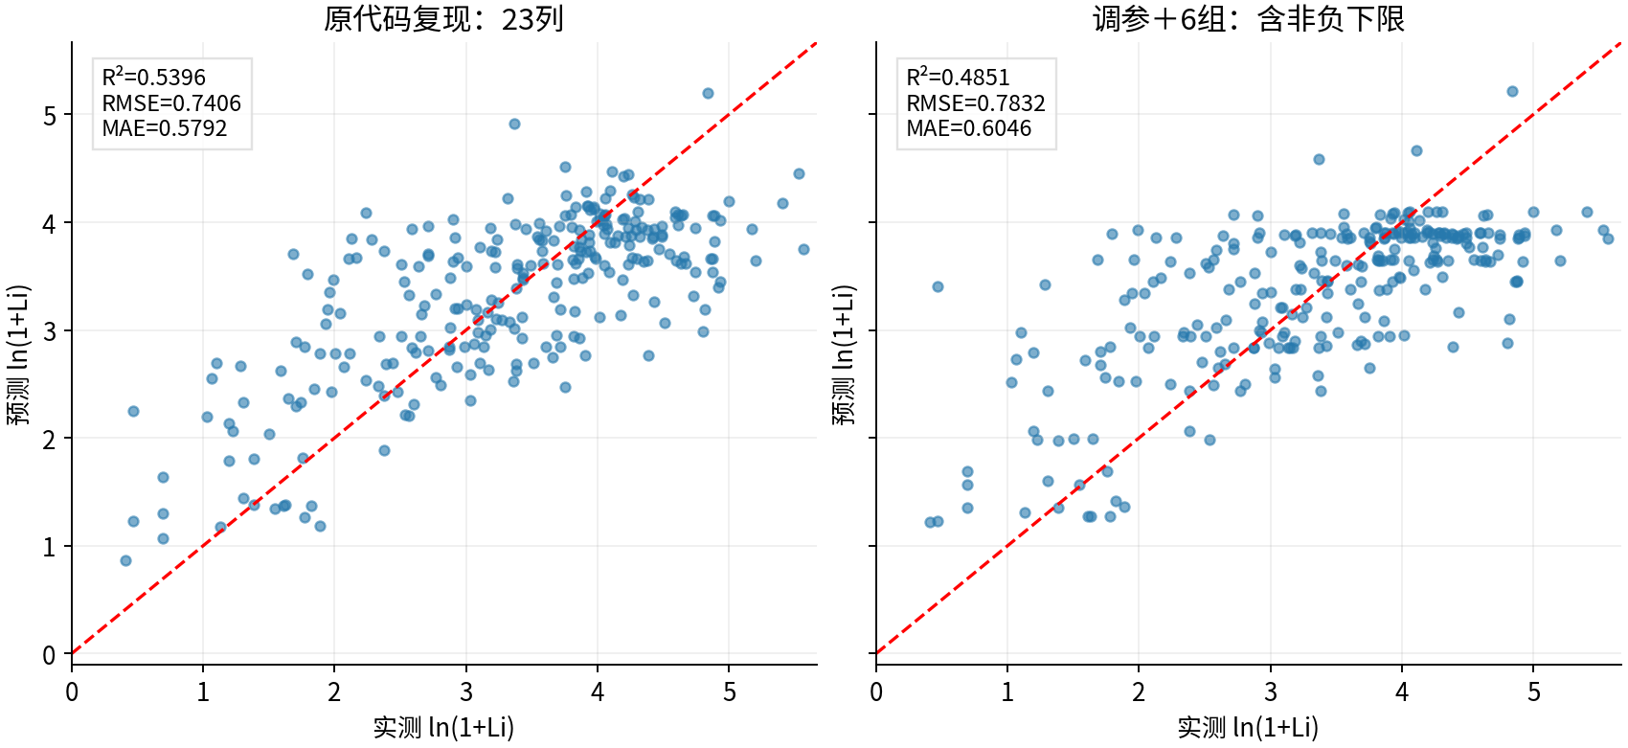

图源：已保存的逐行预测；本次未重新训练。

图2｜参数与方案搜索记录图
怎么看：每个点是一个已完成的候选方案。横轴只是记录顺序，不代表模型逐步进步；分数不是固定测试R²。详见下方逐项记录。
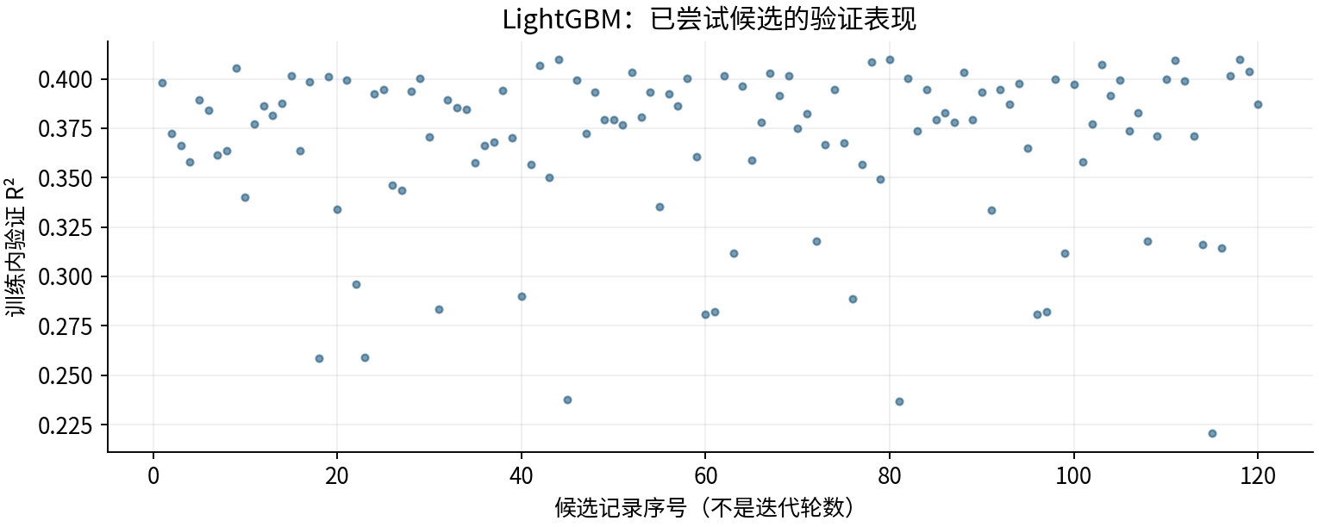

图源：工作表“搜索记录”区域及对应源CSV。

图3｜原上传变量重要性（按原Excel重绘）
怎么看：LightGBM原版统计分裂次数；其他原版使用置换重要性。重复列会相互替代，不能用这些数值直接比较物理贡献或跨模型大小。
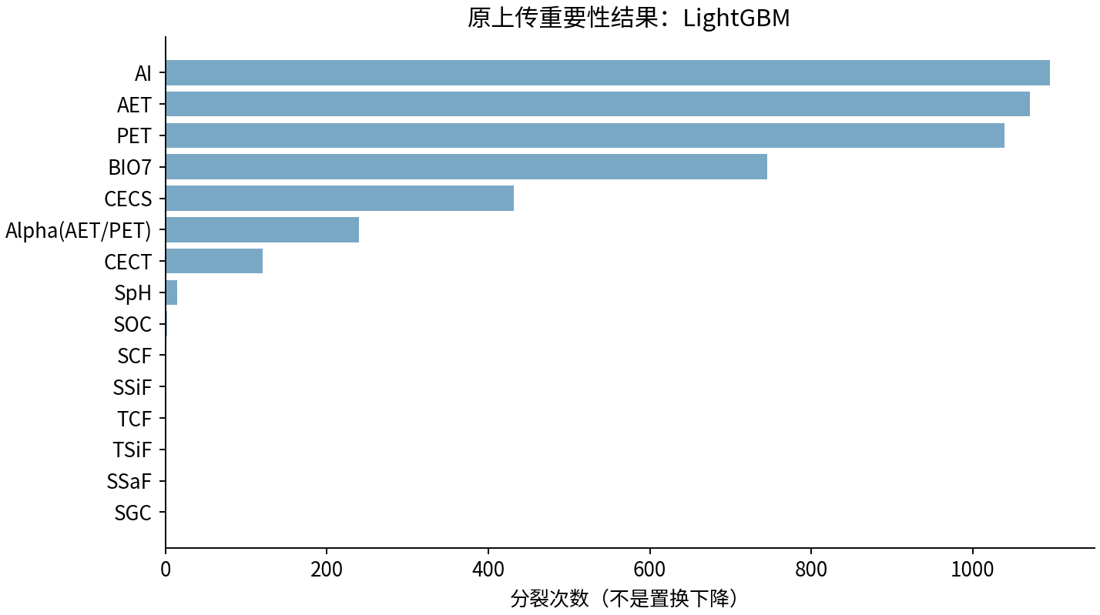

图源：uploaded_original_results/LightGBM变量重要性.xlsx

图4｜LightGBM变量重要性
怎么看：最初四模型的6组试验阶段；不是后续变量筛选版本。
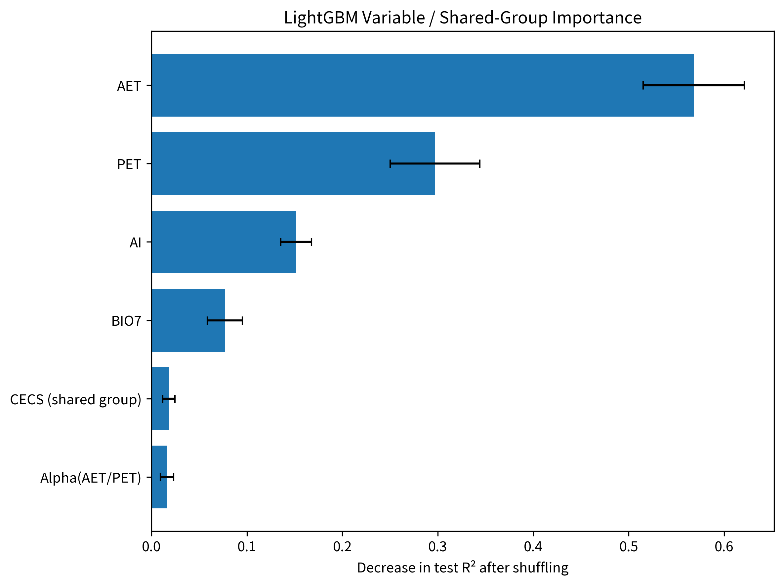

图源：results/LightGBM/LightGBM变量重要性.png

图5｜LightGBM树结构
怎么看：最初四模型的6组试验阶段；不是后续变量筛选版本。

图源：results/LightGBM/LightGBM树结构.png

图6｜LightGBM模型拟合散点图
怎么看：最初四模型的6组试验阶段；不是后续变量筛选版本。
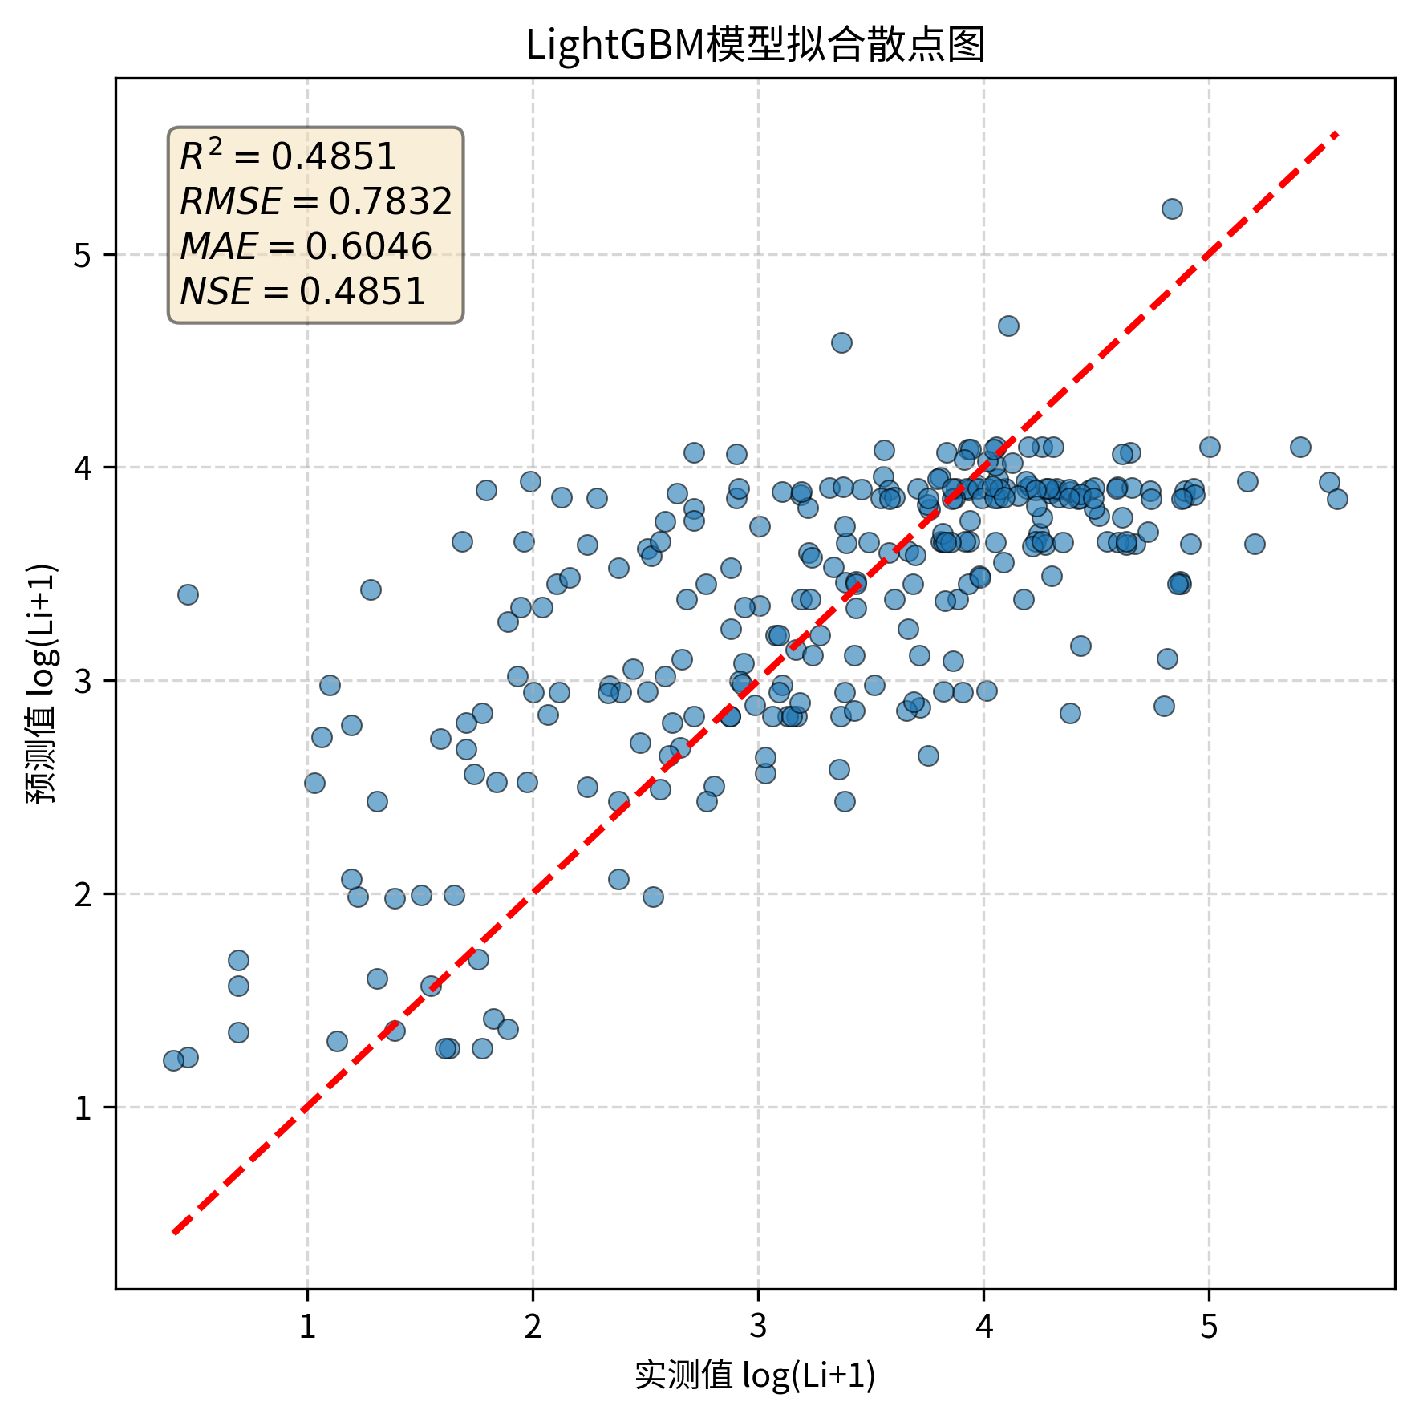

图源：results/LightGBM/LightGBM模型拟合散点图.png

图7｜LightGBM_before_after
怎么看：最初四模型前后对照；RF右图是6组0.5403，后续4因子0.5538见本表首图。
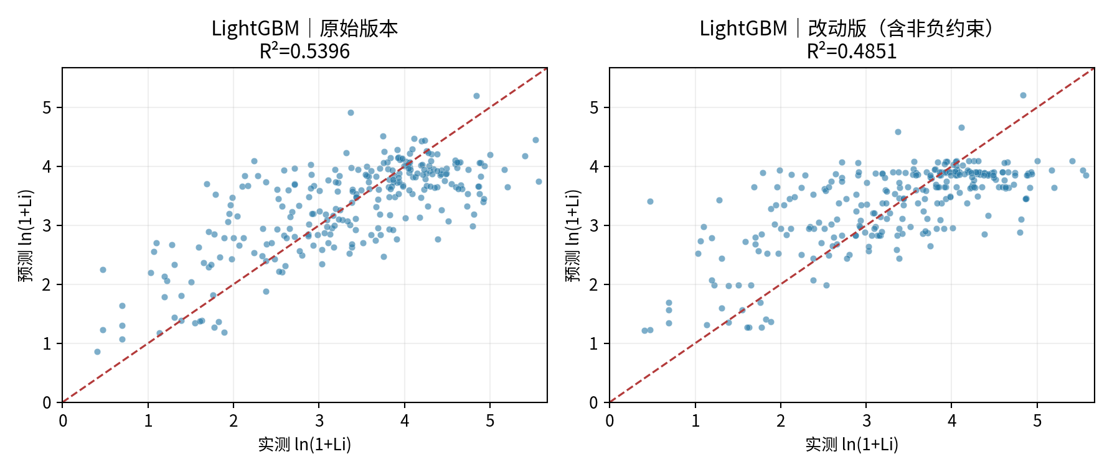

图源：figures/LightGBM_before_after.png

图8｜iteration_curves
怎么看：三幅图分别是RF、原LightGBM、6组LightGBM。阴影是训练五折标准差；更多轮数不保证提高。

图源：additional_experiments/iteration_curves.png

⑤ 做过哪些尝试：可追溯的训练内记录
本表保留120条候选／对照记录，可能包含重复设置。下列“验证R²”均是训练内验证，不是273条固定测试；参数记录不能都当作改进成功。
批次 | 方案 | 训练内验证R² | 原记录波动 | 参数／设置 |  | 说明
broad_screen | LightGBM | 0.3982 | 0.0324 | {'subsample': 0.7, 'reg_lambda': 10.0, 'reg_alpha': 1.0, 'num_leaves': 7, 'n_estimators': 300, 'min_child_samples': 20, 'max_depth': 8, 'learning_rate': 0.05, 'colsample_bytree': 0.6} |  | 训练内验证分数；不是273条固定测试结果。
broad_screen | LightGBM | 0.3722 | 0.0515 | {'subsample': 0.7, 'reg_lambda': 50.0, 'reg_alpha': 0.0, 'num_leaves': 31, 'n_estimators': 300, 'min_child_samples': 5, 'max_depth': 8, 'learning_rate': 0.1, 'colsample_bytree': 0.6} |  | 训练内验证分数；不是273条固定测试结果。
broad_screen | LightGBM | 0.3662 | 0.0376 | {'subsample': 0.7, 'reg_lambda': 1.0, 'reg_alpha': 1.0, 'num_leaves': 7, 'n_estimators': 300, 'min_child_samples': 10, 'max_depth': 8, 'learning_rate': 0.1, 'colsample_bytree': 0.6} |  | 训练内验证分数；不是273条固定测试结果。
broad_screen | LightGBM | 0.3579 | 0.0499 | {'subsample': 0.7, 'reg_lambda': 10.0, 'reg_alpha': 0.0, 'num_leaves': 7, 'n_estimators': 700, 'min_child_samples': 10, 'max_depth': -1, 'learning_rate': 0.05, 'colsample_bytree': 1.0} |  | 训练内验证分数；不是273条固定测试结果。
broad_screen | LightGBM | 0.3895 | 0.0368 | {'subsample': 1.0, 'reg_lambda': 0.0, 'reg_alpha': 10.0, 'num_leaves': 31, 'n_estimators': 300, 'min_child_samples': 10, 'max_depth': 8, 'learning_rate': 0.05, 'colsample_bytree': 1.0} |  | 训练内验证分数；不是273条固定测试结果。
broad_screen | LightGBM | 0.3839 | 0.0415 | {'subsample': 1.0, 'reg_lambda': 10.0, 'reg_alpha': 10.0, 'num_leaves': 15, 'n_estimators': 300, 'min_child_samples': 20, 'max_depth': -1, 'learning_rate': 0.05, 'colsample_bytree': 1.0} |  | 训练内验证分数；不是273条固定测试结果。
broad_screen | LightGBM | 0.3612 | 0.0330 | {'subsample': 0.7, 'reg_lambda': 50.0, 'reg_alpha': 1.0, 'num_leaves': 15, 'n_estimators': 100, 'min_child_samples': 10, 'max_depth': 4, 'learning_rate': 0.05, 'colsample_bytree': 1.0} |  | 训练内验证分数；不是273条固定测试结果。
broad_screen | LightGBM | 0.3636 | 0.0423 | {'subsample': 0.7, 'reg_lambda': 1.0, 'reg_alpha': 0.0, 'num_leaves': 31, 'n_estimators': 100, 'min_child_samples': 10, 'max_depth': 8, 'learning_rate': 0.1, 'colsample_bytree': 0.6} |  | 训练内验证分数；不是273条固定测试结果。
broad_screen | LightGBM | 0.4054 | 0.0362 | {'subsample': 1.0, 'reg_lambda': 1.0, 'reg_alpha': 0.0, 'num_leaves': 7, 'n_estimators': 100, 'min_child_samples': 5, 'max_depth': 8, 'learning_rate': 0.1, 'colsample_bytree': 1.0} |  | 训练内验证分数；不是273条固定测试结果。
broad_screen | LightGBM | 0.3401 | 0.0360 | {'subsample': 1.0, 'reg_lambda': 10.0, 'reg_alpha': 10.0, 'num_leaves': 15, 'n_estimators': 100, 'min_child_samples': 40, 'max_depth': 4, 'learning_rate': 0.05, 'colsample_bytree': 0.6} |  | 训练内验证分数；不是273条固定测试结果。
broad_screen | LightGBM | 0.3772 | 0.0312 | {'subsample': 0.7, 'reg_lambda': 0.0, 'reg_alpha': 10.0, 'num_leaves': 15, 'n_estimators': 100, 'min_child_samples': 5, 'max_depth': 4, 'learning_rate': 0.05, 'colsample_bytree': 1.0} |  | 训练内验证分数；不是273条固定测试结果。
broad_screen | LightGBM | 0.3862 | 0.0355 | {'subsample': 1.0, 'reg_lambda': 1.0, 'reg_alpha': 1.0, 'num_leaves': 31, 'n_estimators': 100, 'min_child_samples': 20, 'max_depth': 8, 'learning_rate': 0.02, 'colsample_bytree': 1.0} |  | 训练内验证分数；不是273条固定测试结果。
broad_screen | LightGBM | 0.3816 | 0.0369 | {'subsample': 0.7, 'reg_lambda': 0.0, 'reg_alpha': 0.0, 'num_leaves': 15, 'n_estimators': 300, 'min_child_samples': 10, 'max_depth': 4, 'learning_rate': 0.05, 'colsample_bytree': 1.0} |  | 训练内验证分数；不是273条固定测试结果。
broad_screen | LightGBM | 0.3876 | 0.0403 | {'subsample': 0.7, 'reg_lambda': 50.0, 'reg_alpha': 1.0, 'num_leaves': 31, 'n_estimators': 300, 'min_child_samples': 5, 'max_depth': 8, 'learning_rate': 0.02, 'colsample_bytree': 1.0} |  | 训练内验证分数；不是273条固定测试结果。
broad_screen | LightGBM | 0.4017 | 0.0374 | {'subsample': 0.7, 'reg_lambda': 1.0, 'reg_alpha': 0.0, 'num_leaves': 15, 'n_estimators': 100, 'min_child_samples': 5, 'max_depth': -1, 'learning_rate': 0.05, 'colsample_bytree': 1.0} |  | 训练内验证分数；不是273条固定测试结果。
broad_screen | LightGBM | 0.3637 | 0.0349 | {'subsample': 1.0, 'reg_lambda': 1.0, 'reg_alpha': 10.0, 'num_leaves': 7, 'n_estimators': 100, 'min_child_samples': 40, 'max_depth': 4, 'learning_rate': 0.1, 'colsample_bytree': 1.0} |  | 训练内验证分数；不是273条固定测试结果。
broad_screen | LightGBM | 0.3984 | 0.0378 | {'subsample': 0.7, 'reg_lambda': 1.0, 'reg_alpha': 0.0, 'num_leaves': 7, 'n_estimators': 300, 'min_child_samples': 20, 'max_depth': -1, 'learning_rate': 0.05, 'colsample_bytree': 0.6} |  | 训练内验证分数；不是273条固定测试结果。
broad_screen | LightGBM | 0.2588 | 0.0768 | {'subsample': 0.7, 'reg_lambda': 1.0, 'reg_alpha': 0.0, 'num_leaves': 31, 'n_estimators': 300, 'min_child_samples': 10, 'max_depth': 8, 'learning_rate': 0.1, 'colsample_bytree': 0.6} |  | 训练内验证分数；不是273条固定测试结果。
broad_screen | LightGBM | 0.4009 | 0.0419 | {'subsample': 1.0, 'reg_lambda': 1.0, 'reg_alpha': 0.0, 'num_leaves': 15, 'n_estimators': 700, 'min_child_samples': 5, 'max_depth': 4, 'learning_rate': 0.02, 'colsample_bytree': 0.6} |  | 训练内验证分数；不是273条固定测试结果。
broad_screen | LightGBM | 0.3341 | 0.0309 | {'subsample': 0.7, 'reg_lambda': 1.0, 'reg_alpha': 10.0, 'num_leaves': 15, 'n_estimators': 100, 'min_child_samples': 10, 'max_depth': -1, 'learning_rate': 0.02, 'colsample_bytree': 0.6} |  | 训练内验证分数；不是273条固定测试结果。
broad_screen | LightGBM | 0.3992 | 0.0369 | {'subsample': 0.7, 'reg_lambda': 1.0, 'reg_alpha': 10.0, 'num_leaves': 15, 'n_estimators': 700, 'min_child_samples': 5, 'max_depth': 8, 'learning_rate': 0.1, 'colsample_bytree': 0.6} |  | 训练内验证分数；不是273条固定测试结果。
broad_screen | LightGBM | 0.2962 | 0.0774 | {'subsample': 1.0, 'reg_lambda': 1.0, 'reg_alpha': 0.0, 'num_leaves': 15, 'n_estimators': 300, 'min_child_samples': 5, 'max_depth': -1, 'learning_rate': 0.1, 'colsample_bytree': 0.6} |  | 训练内验证分数；不是273条固定测试结果。
broad_screen | LightGBM | 0.2592 | 0.0231 | {'subsample': 0.7, 'reg_lambda': 50.0, 'reg_alpha': 10.0, 'num_leaves': 15, 'n_estimators': 100, 'min_child_samples': 10, 'max_depth': -1, 'learning_rate': 0.02, 'colsample_bytree': 0.6} |  | 训练内验证分数；不是273条固定测试结果。
broad_screen | LightGBM | 0.3925 | 0.0418 | {'subsample': 1.0, 'reg_lambda': 0.0, 'reg_alpha': 0.0, 'num_leaves': 7, 'n_estimators': 300, 'min_child_samples': 40, 'max_depth': 8, 'learning_rate': 0.05, 'colsample_bytree': 1.0} |  | 训练内验证分数；不是273条固定测试结果。
broad_screen | LightGBM | 0.3945 | 0.0427 | {'subsample': 0.7, 'reg_lambda': 10.0, 'reg_alpha': 0.0, 'num_leaves': 7, 'n_estimators': 700, 'min_child_samples': 40, 'max_depth': 4, 'learning_rate': 0.02, 'colsample_bytree': 0.6} |  | 训练内验证分数；不是273条固定测试结果。
broad_screen | LightGBM | 0.3462 | 0.0615 | {'subsample': 1.0, 'reg_lambda': 1.0, 'reg_alpha': 1.0, 'num_leaves': 7, 'n_estimators': 700, 'min_child_samples': 20, 'max_depth': 4, 'learning_rate': 0.1, 'colsample_bytree': 1.0} |  | 训练内验证分数；不是273条固定测试结果。
broad_screen | LightGBM | 0.3438 | 0.0335 | {'subsample': 1.0, 'reg_lambda': 50.0, 'reg_alpha': 10.0, 'num_leaves': 31, 'n_estimators': 100, 'min_child_samples': 5, 'max_depth': 4, 'learning_rate': 0.05, 'colsample_bytree': 1.0} |  | 训练内验证分数；不是273条固定测试结果。
broad_screen | LightGBM | 0.3935 | 0.0489 | {'subsample': 0.7, 'reg_lambda': 10.0, 'reg_alpha': 1.0, 'num_leaves': 31, 'n_estimators': 300, 'min_child_samples': 5, 'max_depth': -1, 'learning_rate': 0.02, 'colsample_bytree': 1.0} |  | 训练内验证分数；不是273条固定测试结果。
broad_screen | LightGBM | 0.4003 | 0.0350 | {'subsample': 0.7, 'reg_lambda': 0.0, 'reg_alpha': 1.0, 'num_leaves': 7, 'n_estimators': 100, 'min_child_samples': 10, 'max_depth': 8, 'learning_rate': 0.1, 'colsample_bytree': 1.0} |  | 训练内验证分数；不是273条固定测试结果。
broad_screen | LightGBM | 0.3705 | 0.0542 | {'subsample': 1.0, 'reg_lambda': 50.0, 'reg_alpha': 0.0, 'num_leaves': 31, 'n_estimators': 700, 'min_child_samples': 40, 'max_depth': 4, 'learning_rate': 0.1, 'colsample_bytree': 1.0} |  | 训练内验证分数；不是273条固定测试结果。
broad_screen | LightGBM | 0.2834 | 0.0280 | {'subsample': 0.7, 'reg_lambda': 10.0, 'reg_alpha': 10.0, 'num_leaves': 31, 'n_estimators': 100, 'min_child_samples': 40, 'max_depth': 4, 'learning_rate': 0.02, 'colsample_bytree': 1.0} |  | 训练内验证分数；不是273条固定测试结果。
broad_screen | LightGBM | 0.3892 | 0.0277 | {'subsample': 0.7, 'reg_lambda': 0.0, 'reg_alpha': 10.0, 'num_leaves': 31, 'n_estimators': 100, 'min_child_samples': 10, 'max_depth': -1, 'learning_rate': 0.1, 'colsample_bytree': 0.6} |  | 训练内验证分数；不是273条固定测试结果。
broad_screen | LightGBM | 0.3853 | 0.0537 | {'subsample': 1.0, 'reg_lambda': 1.0, 'reg_alpha': 0.0, 'num_leaves': 15, 'n_estimators': 700, 'min_child_samples': 20, 'max_depth': -1, 'learning_rate': 0.02, 'colsample_bytree': 0.6} |  | 训练内验证分数；不是273条固定测试结果。
broad_screen | LightGBM | 0.3847 | 0.0363 | {'subsample': 0.7, 'reg_lambda': 10.0, 'reg_alpha': 10.0, 'num_leaves': 15, 'n_estimators': 300, 'min_child_samples': 20, 'max_depth': -1, 'learning_rate': 0.05, 'colsample_bytree': 1.0} |  | 训练内验证分数；不是273条固定测试结果。
broad_screen | LightGBM | 0.3573 | 0.0297 | {'subsample': 0.7, 'reg_lambda': 50.0, 'reg_alpha': 0.0, 'num_leaves': 31, 'n_estimators': 100, 'min_child_samples': 20, 'max_depth': 4, 'learning_rate': 0.05, 'colsample_bytree': 0.6} |  | 训练内验证分数；不是273条固定测试结果。
broad_screen | LightGBM | 0.3662 | 0.0340 | {'subsample': 1.0, 'reg_lambda': 10.0, 'reg_alpha': 10.0, 'num_leaves': 15, 'n_estimators': 100, 'min_child_samples': 40, 'max_depth': 8, 'learning_rate': 0.1, 'colsample_bytree': 0.6} |  | 训练内验证分数；不是273条固定测试结果。
targeted | LightGBM_dedup | 0.3681 | 0.0508 | {'subsample': 0.8, 'reg_lambda': 0.0, 'reg_alpha': 0.1, 'num_leaves': 31, 'n_estimators': 300, 'min_split_gain': 0.0, 'min_child_samples': 20, 'max_depth': -1, 'learning_rate': 0.03, 'colsample_bytree': 0.8} |  | 训练内验证分数；不是273条固定测试结果。
targeted | LightGBM_dedup | 0.3942 | 0.0325 | {'subsample': 1.0, 'reg_lambda': 10.0, 'reg_alpha': 0.1, 'num_leaves': 31, 'n_estimators': 300, 'min_split_gain': 0.01, 'min_child_samples': 20, 'max_depth': 3, 'learning_rate': 0.03, 'colsample_bytree': 0.6} |  | 训练内验证分数；不是273条固定测试结果。
targeted | LightGBM_dedup | 0.3700 | 0.0411 | {'subsample': 0.8, 'reg_lambda': 0.1, 'reg_alpha': 10.0, 'num_leaves': 7, 'n_estimators': 300, 'min_split_gain': 0.1, 'min_child_samples': 40, 'max_depth': 8, 'learning_rate': 0.05, 'colsample_bytree': 0.6} |  | 训练内验证分数；不是273条固定测试结果。
targeted | LightGBM_dedup | 0.2898 | 0.0772 | {'subsample': 0.6, 'reg_lambda': 0.1, 'reg_alpha': 1.0, 'num_leaves': 31, 'n_estimators': 900, 'min_split_gain': 0.0, 'min_child_samples': 10, 'max_depth': 8, 'learning_rate': 0.03, 'colsample_bytree': 0.8} |  | 训练内验证分数；不是273条固定测试结果。
targeted | LightGBM_dedup | 0.3567 | 0.0231 | {'subsample': 1.0, 'reg_lambda': 0.1, 'reg_alpha': 10.0, 'num_leaves': 15, 'n_estimators': 500, 'min_split_gain': 0.1, 'min_child_samples': 20, 'max_depth': 3, 'learning_rate': 0.01, 'colsample_bytree': 0.8} |  | 训练内验证分数；不是273条固定测试结果。
targeted | LightGBM_dedup | 0.4068 | 0.0445 | {'subsample': 1.0, 'reg_lambda': 10.0, 'reg_alpha': 0.1, 'num_leaves': 7, 'n_estimators': 300, 'min_split_gain': 0.01, 'min_child_samples': 20, 'max_depth': -1, 'learning_rate': 0.05, 'colsample_bytree': 0.8} |  | 训练内验证分数；不是273条固定测试结果。
targeted | LightGBM_dedup | 0.3502 | 0.0309 | {'subsample': 0.6, 'reg_lambda': 1.0, 'reg_alpha': 10.0, 'num_leaves': 7, 'n_estimators': 500, 'min_split_gain': 0.1, 'min_child_samples': 20, 'max_depth': 5, 'learning_rate': 0.01, 'colsample_bytree': 0.6} |  | 训练内验证分数；不是273条固定测试结果。
targeted | LightGBM_dedup | 0.4097 | 0.0357 | {'subsample': 1.0, 'reg_lambda': 0.1, 'reg_alpha': 0.0, 'num_leaves': 7, 'n_estimators': 500, 'min_split_gain': 0.0, 'min_child_samples': 5, 'max_depth': -1, 'learning_rate': 0.01, 'colsample_bytree': 1.0} |  | 训练内验证分数；不是273条固定测试结果。
targeted | LightGBM_dedup | 0.2378 | 0.1053 | {'subsample': 0.6, 'reg_lambda': 1.0, 'reg_alpha': 1.0, 'num_leaves': 31, 'n_estimators': 900, 'min_split_gain': 0.01, 'min_child_samples': 5, 'max_depth': 8, 'learning_rate': 0.05, 'colsample_bytree': 0.8} |  | 训练内验证分数；不是273条固定测试结果。
targeted | LightGBM_dedup | 0.3995 | 0.0392 | {'subsample': 0.8, 'reg_lambda': 0.0, 'reg_alpha': 0.0, 'num_leaves': 20, 'n_estimators': 300, 'min_split_gain': 0.01, 'min_child_samples': 20, 'max_depth': 5, 'learning_rate': 0.03, 'colsample_bytree': 0.6} |  | 训练内验证分数；不是273条固定测试结果。
targeted | LightGBM_dedup | 0.3725 | 0.0333 | {'subsample': 0.6, 'reg_lambda': 10.0, 'reg_alpha': 10.0, 'num_leaves': 7, 'n_estimators': 500, 'min_split_gain': 0.1, 'min_child_samples': 20, 'max_depth': 3, 'learning_rate': 0.05, 'colsample_bytree': 0.6} |  | 训练内验证分数；不是273条固定测试结果。
targeted | LightGBM_dedup | 0.3931 | 0.0478 | {'subsample': 0.8, 'reg_lambda': 1.0, 'reg_alpha': 0.1, 'num_leaves': 31, 'n_estimators': 900, 'min_split_gain': 0.1, 'min_child_samples': 40, 'max_depth': 3, 'learning_rate': 0.03, 'colsample_bytree': 0.6} |  | 训练内验证分数；不是273条固定测试结果。
targeted | LightGBM_dedup | 0.3792 | 0.0330 | {'subsample': 1.0, 'reg_lambda': 0.1, 'reg_alpha': 10.0, 'num_leaves': 20, 'n_estimators': 900, 'min_split_gain': 0.1, 'min_child_samples': 10, 'max_depth': 8, 'learning_rate': 0.05, 'colsample_bytree': 1.0} |  | 训练内验证分数；不是273条固定测试结果。
targeted | LightGBM_dedup | 0.3792 | 0.0463 | {'subsample': 0.8, 'reg_lambda': 0.1, 'reg_alpha': 1.0, 'num_leaves': 7, 'n_estimators': 500, 'min_split_gain': 0.1, 'min_child_samples': 20, 'max_depth': 5, 'learning_rate': 0.05, 'colsample_bytree': 0.8} |  | 训练内验证分数；不是273条固定测试结果。
targeted | LightGBM_dedup | 0.3767 | 0.0589 | {'subsample': 0.6, 'reg_lambda': 1.0, 'reg_alpha': 0.0, 'num_leaves': 15, 'n_estimators': 500, 'min_split_gain': 0.0, 'min_child_samples': 40, 'max_depth': 8, 'learning_rate': 0.05, 'colsample_bytree': 0.8} |  | 训练内验证分数；不是273条固定测试结果。
targeted | LightGBM_dedup | 0.4033 | 0.0315 | {'subsample': 0.8, 'reg_lambda': 10.0, 'reg_alpha': 0.0, 'num_leaves': 7, 'n_estimators': 900, 'min_split_gain': 0.1, 'min_child_samples': 10, 'max_depth': 5, 'learning_rate': 0.01, 'colsample_bytree': 1.0} |  | 训练内验证分数；不是273条固定测试结果。
targeted | LightGBM_dedup | 0.3808 | 0.0285 | {'subsample': 1.0, 'reg_lambda': 0.0, 'reg_alpha': 10.0, 'num_leaves': 31, 'n_estimators': 500, 'min_split_gain': 0.1, 'min_child_samples': 10, 'max_depth': 5, 'learning_rate': 0.05, 'colsample_bytree': 0.8} |  | 训练内验证分数；不是273条固定测试结果。
targeted | LightGBM_dedup | 0.3932 | 0.0329 | {'subsample': 0.6, 'reg_lambda': 0.0, 'reg_alpha': 1.0, 'num_leaves': 20, 'n_estimators': 300, 'min_split_gain': 0.0, 'min_child_samples': 10, 'max_depth': 3, 'learning_rate': 0.05, 'colsample_bytree': 1.0} |  | 训练内验证分数；不是273条固定测试结果。
targeted | LightGBM_dedup | 0.3351 | 0.0383 | {'subsample': 0.6, 'reg_lambda': 100.0, 'reg_alpha': 10.0, 'num_leaves': 20, 'n_estimators': 500, 'min_split_gain': 0.1, 'min_child_samples': 40, 'max_depth': 8, 'learning_rate': 0.05, 'colsample_bytree': 0.6} |  | 训练内验证分数；不是273条固定测试结果。
targeted | LightGBM_dedup | 0.3925 | 0.0412 | {'subsample': 0.8, 'reg_lambda': 0.0, 'reg_alpha': 0.1, 'num_leaves': 15, 'n_estimators': 300, 'min_split_gain': 0.0, 'min_child_samples': 10, 'max_depth': 5, 'learning_rate': 0.03, 'colsample_bytree': 0.8} |  | 训练内验证分数；不是273条固定测试结果。
targeted | LightGBM_dedup | 0.3863 | 0.0398 | {'subsample': 1.0, 'reg_lambda': 0.0, 'reg_alpha': 1.0, 'num_leaves': 31, 'n_estimators': 300, 'min_split_gain': 0.0, 'min_child_samples': 40, 'max_depth': 5, 'learning_rate': 0.05, 'colsample_bytree': 0.8} |  | 训练内验证分数；不是273条固定测试结果。
targeted | LightGBM_dedup | 0.4001 | 0.0326 | {'subsample': 0.8, 'reg_lambda': 1.0, 'reg_alpha': 10.0, 'num_leaves': 15, 'n_estimators': 500, 'min_split_gain': 0.1, 'min_child_samples': 5, 'max_depth': -1, 'learning_rate': 0.05, 'colsample_bytree': 0.6} |  | 训练内验证分数；不是273条固定测试结果。
targeted | LightGBM_dedup | 0.3605 | 0.0622 | {'subsample': 1.0, 'reg_lambda': 0.0, 'reg_alpha': 1.0, 'num_leaves': 15, 'n_estimators': 900, 'min_split_gain': 0.01, 'min_child_samples': 5, 'max_depth': 8, 'learning_rate': 0.03, 'colsample_bytree': 0.8} |  | 训练内验证分数；不是273条固定测试结果。
targeted | LightGBM_dedup | 0.2809 | 0.0223 | {'subsample': 0.8, 'reg_lambda': 100.0, 'reg_alpha': 0.1, 'num_leaves': 15, 'n_estimators': 300, 'min_split_gain': 0.0, 'min_child_samples': 5, 'max_depth': 3, 'learning_rate': 0.01, 'colsample_bytree': 0.8} |  | 训练内验证分数；不是273条固定测试结果。
targeted | LightGBM_dedup | 0.2823 | 0.0223 | {'subsample': 1.0, 'reg_lambda': 100.0, 'reg_alpha': 1.0, 'num_leaves': 20, 'n_estimators': 300, 'min_split_gain': 0.0, 'min_child_samples': 5, 'max_depth': 3, 'learning_rate': 0.01, 'colsample_bytree': 1.0} |  | 训练内验证分数；不是273条固定测试结果。
targeted | LightGBM_dedup | 0.4015 | 0.0475 | {'subsample': 1.0, 'reg_lambda': 0.0, 'reg_alpha': 0.1, 'num_leaves': 31, 'n_estimators': 500, 'min_split_gain': 0.0, 'min_child_samples': 5, 'max_depth': 3, 'learning_rate': 0.03, 'colsample_bytree': 0.8} |  | 训练内验证分数；不是273条固定测试结果。
targeted | LightGBM_dedup | 0.3118 | 0.0627 | {'subsample': 0.8, 'reg_lambda': 0.1, 'reg_alpha': 0.0, 'num_leaves': 7, 'n_estimators': 900, 'min_split_gain': 0.01, 'min_child_samples': 10, 'max_depth': 8, 'learning_rate': 0.05, 'colsample_bytree': 1.0} |  | 训练内验证分数；不是273条固定测试结果。
targeted | LightGBM_dedup | 0.3961 | 0.0427 | {'subsample': 0.6, 'reg_lambda': 10.0, 'reg_alpha': 0.1, 'num_leaves': 20, 'n_estimators': 900, 'min_split_gain': 0.0, 'min_child_samples': 20, 'max_depth': 8, 'learning_rate': 0.01, 'colsample_bytree': 0.6} |  | 训练内验证分数；不是273条固定测试结果。
targeted | LightGBM_dedup | 0.3588 | 0.0371 | {'subsample': 0.8, 'reg_lambda': 1.0, 'reg_alpha': 1.0, 'num_leaves': 15, 'n_estimators': 500, 'min_split_gain': 0.01, 'min_child_samples': 40, 'max_depth': 3, 'learning_rate': 0.01, 'colsample_bytree': 0.6} |  | 训练内验证分数；不是273条固定测试结果。
targeted | LightGBM_dedup | 0.3779 | 0.0435 | {'subsample': 1.0, 'reg_lambda': 10.0, 'reg_alpha': 1.0, 'num_leaves': 31, 'n_estimators': 500, 'min_split_gain': 0.0, 'min_child_samples': 40, 'max_depth': -1, 'learning_rate': 0.03, 'colsample_bytree': 0.8} |  | 训练内验证分数；不是273条固定测试结果。
targeted | LightGBM_dedup | 0.4030 | 0.0429 | {'subsample': 0.6, 'reg_lambda': 10.0, 'reg_alpha': 0.0, 'num_leaves': 15, 'n_estimators': 300, 'min_split_gain': 0.1, 'min_child_samples': 5, 'max_depth': -1, 'learning_rate': 0.03, 'colsample_bytree': 0.6} |  | 训练内验证分数；不是273条固定测试结果。
targeted | LightGBM_dedup | 0.3916 | 0.0411 | {'subsample': 1.0, 'reg_lambda': 0.0, 'reg_alpha': 0.1, 'num_leaves': 7, 'n_estimators': 500, 'min_split_gain': 0.0, 'min_child_samples': 40, 'max_depth': 8, 'learning_rate': 0.03, 'colsample_bytree': 1.0} |  | 训练内验证分数；不是273条固定测试结果。
targeted | LightGBM_dedup | 0.4013 | 0.0316 | {'subsample': 0.8, 'reg_lambda': 0.1, 'reg_alpha': 10.0, 'num_leaves': 15, 'n_estimators': 900, 'min_split_gain': 0.1, 'min_child_samples': 5, 'max_depth': 3, 'learning_rate': 0.05, 'colsample_bytree': 0.8} |  | 训练内验证分数；不是273条固定测试结果。
targeted | LightGBM_dedup | 0.3751 | 0.0351 | {'subsample': 1.0, 'reg_lambda': 100.0, 'reg_alpha': 10.0, 'num_leaves': 20, 'n_estimators': 300, 'min_split_gain': 0.01, 'min_child_samples': 10, 'max_depth': 8, 'learning_rate': 0.05, 'colsample_bytree': 0.8} |  | 训练内验证分数；不是273条固定测试结果。
targeted | LightGBM_dedup | 0.3825 | 0.0396 | {'subsample': 1.0, 'reg_lambda': 0.1, 'reg_alpha': 0.0, 'num_leaves': 31, 'n_estimators': 300, 'min_split_gain': 0.01, 'min_child_samples': 40, 'max_depth': -1, 'learning_rate': 0.03, 'colsample_bytree': 0.8} |  | 训练内验证分数；不是273条固定测试结果。
targeted | LightGBM_dedup | 0.3180 | 0.0259 | {'subsample': 1.0, 'reg_lambda': 100.0, 'reg_alpha': 10.0, 'num_leaves': 7, 'n_estimators': 900, 'min_split_gain': 0.1, 'min_child_samples': 40, 'max_depth': 3, 'learning_rate': 0.01, 'colsample_bytree': 1.0} |  | 训练内验证分数；不是273条固定测试结果。
targeted | LightGBM_full23 | 0.3669 | 0.0487 | {'subsample': 0.8, 'reg_lambda': 0.0, 'reg_alpha': 0.1, 'num_leaves': 31, 'n_estimators': 300, 'min_split_gain': 0.0, 'min_child_samples': 20, 'max_depth': -1, 'learning_rate': 0.03, 'colsample_bytree': 0.8} |  | 训练内验证分数；不是273条固定测试结果。
targeted | LightGBM_full23 | 0.3944 | 0.0328 | {'subsample': 1.0, 'reg_lambda': 10.0, 'reg_alpha': 0.1, 'num_leaves': 31, 'n_estimators': 300, 'min_split_gain': 0.01, 'min_child_samples': 20, 'max_depth': 3, 'learning_rate': 0.03, 'colsample_bytree': 0.6} |  | 训练内验证分数；不是273条固定测试结果。
targeted | LightGBM_full23 | 0.3676 | 0.0403 | {'subsample': 0.8, 'reg_lambda': 0.1, 'reg_alpha': 10.0, 'num_leaves': 7, 'n_estimators': 300, 'min_split_gain': 0.1, 'min_child_samples': 40, 'max_depth': 8, 'learning_rate': 0.05, 'colsample_bytree': 0.6} |  | 训练内验证分数；不是273条固定测试结果。
targeted | LightGBM_full23 | 0.2887 | 0.0780 | {'subsample': 0.6, 'reg_lambda': 0.1, 'reg_alpha': 1.0, 'num_leaves': 31, 'n_estimators': 900, 'min_split_gain': 0.0, 'min_child_samples': 10, 'max_depth': 8, 'learning_rate': 0.03, 'colsample_bytree': 0.8} |  | 训练内验证分数；不是273条固定测试结果。
targeted | LightGBM_full23 | 0.3566 | 0.0239 | {'subsample': 1.0, 'reg_lambda': 0.1, 'reg_alpha': 10.0, 'num_leaves': 15, 'n_estimators': 500, 'min_split_gain': 0.1, 'min_child_samples': 20, 'max_depth': 3, 'learning_rate': 0.01, 'colsample_bytree': 0.8} |  | 训练内验证分数；不是273条固定测试结果。
targeted | LightGBM_full23 | 0.4084 | 0.0448 | {'subsample': 1.0, 'reg_lambda': 10.0, 'reg_alpha': 0.1, 'num_leaves': 7, 'n_estimators': 300, 'min_split_gain': 0.01, 'min_child_samples': 20, 'max_depth': -1, 'learning_rate': 0.05, 'colsample_bytree': 0.8} |  | 训练内验证分数；不是273条固定测试结果。
targeted | LightGBM_full23 | 0.3492 | 0.0319 | {'subsample': 0.6, 'reg_lambda': 1.0, 'reg_alpha': 10.0, 'num_leaves': 7, 'n_estimators': 500, 'min_split_gain': 0.1, 'min_child_samples': 20, 'max_depth': 5, 'learning_rate': 0.01, 'colsample_bytree': 0.6} |  | 训练内验证分数；不是273条固定测试结果。
targeted | LightGBM_full23 | 0.4097 | 0.0357 | {'subsample': 1.0, 'reg_lambda': 0.1, 'reg_alpha': 0.0, 'num_leaves': 7, 'n_estimators': 500, 'min_split_gain': 0.0, 'min_child_samples': 5, 'max_depth': -1, 'learning_rate': 0.01, 'colsample_bytree': 1.0} |  | 训练内验证分数；不是273条固定测试结果。
targeted | LightGBM_full23 | 0.2366 | 0.1032 | {'subsample': 0.6, 'reg_lambda': 1.0, 'reg_alpha': 1.0, 'num_leaves': 31, 'n_estimators': 900, 'min_split_gain': 0.01, 'min_child_samples': 5, 'max_depth': 8, 'learning_rate': 0.05, 'colsample_bytree': 0.8} |  | 训练内验证分数；不是273条固定测试结果。
targeted | LightGBM_full23 | 0.4003 | 0.0357 | {'subsample': 0.8, 'reg_lambda': 0.0, 'reg_alpha': 0.0, 'num_leaves': 20, 'n_estimators': 300, 'min_split_gain': 0.01, 'min_child_samples': 20, 'max_depth': 5, 'learning_rate': 0.03, 'colsample_bytree': 0.6} |  | 训练内验证分数；不是273条固定测试结果。
targeted | LightGBM_full23 | 0.3737 | 0.0366 | {'subsample': 0.6, 'reg_lambda': 10.0, 'reg_alpha': 10.0, 'num_leaves': 7, 'n_estimators': 500, 'min_split_gain': 0.1, 'min_child_samples': 20, 'max_depth': 3, 'learning_rate': 0.05, 'colsample_bytree': 0.6} |  | 训练内验证分数；不是273条固定测试结果。
targeted | LightGBM_full23 | 0.3944 | 0.0456 | {'subsample': 0.8, 'reg_lambda': 1.0, 'reg_alpha': 0.1, 'num_leaves': 31, 'n_estimators': 900, 'min_split_gain': 0.1, 'min_child_samples': 40, 'max_depth': 3, 'learning_rate': 0.03, 'colsample_bytree': 0.6} |  | 训练内验证分数；不是273条固定测试结果。
targeted | LightGBM_full23 | 0.3792 | 0.0330 | {'subsample': 1.0, 'reg_lambda': 0.1, 'reg_alpha': 10.0, 'num_leaves': 20, 'n_estimators': 900, 'min_split_gain': 0.1, 'min_child_samples': 10, 'max_depth': 8, 'learning_rate': 0.05, 'colsample_bytree': 1.0} |  | 训练内验证分数；不是273条固定测试结果。
targeted | LightGBM_full23 | 0.3828 | 0.0446 | {'subsample': 0.8, 'reg_lambda': 0.1, 'reg_alpha': 1.0, 'num_leaves': 7, 'n_estimators': 500, 'min_split_gain': 0.1, 'min_child_samples': 20, 'max_depth': 5, 'learning_rate': 0.05, 'colsample_bytree': 0.8} |  | 训练内验证分数；不是273条固定测试结果。
targeted | LightGBM_full23 | 0.3781 | 0.0566 | {'subsample': 0.6, 'reg_lambda': 1.0, 'reg_alpha': 0.0, 'num_leaves': 15, 'n_estimators': 500, 'min_split_gain': 0.0, 'min_child_samples': 40, 'max_depth': 8, 'learning_rate': 0.05, 'colsample_bytree': 0.8} |  | 训练内验证分数；不是273条固定测试结果。
targeted | LightGBM_full23 | 0.4033 | 0.0315 | {'subsample': 0.8, 'reg_lambda': 10.0, 'reg_alpha': 0.0, 'num_leaves': 7, 'n_estimators': 900, 'min_split_gain': 0.1, 'min_child_samples': 10, 'max_depth': 5, 'learning_rate': 0.01, 'colsample_bytree': 1.0} |  | 训练内验证分数；不是273条固定测试结果。
targeted | LightGBM_full23 | 0.3793 | 0.0281 | {'subsample': 1.0, 'reg_lambda': 0.0, 'reg_alpha': 10.0, 'num_leaves': 31, 'n_estimators': 500, 'min_split_gain': 0.1, 'min_child_samples': 10, 'max_depth': 5, 'learning_rate': 0.05, 'colsample_bytree': 0.8} |  | 训练内验证分数；不是273条固定测试结果。
targeted | LightGBM_full23 | 0.3932 | 0.0329 | {'subsample': 0.6, 'reg_lambda': 0.0, 'reg_alpha': 1.0, 'num_leaves': 20, 'n_estimators': 300, 'min_split_gain': 0.0, 'min_child_samples': 10, 'max_depth': 3, 'learning_rate': 0.05, 'colsample_bytree': 1.0} |  | 训练内验证分数；不是273条固定测试结果。
targeted | LightGBM_full23 | 0.3335 | 0.0374 | {'subsample': 0.6, 'reg_lambda': 100.0, 'reg_alpha': 10.0, 'num_leaves': 20, 'n_estimators': 500, 'min_split_gain': 0.1, 'min_child_samples': 40, 'max_depth': 8, 'learning_rate': 0.05, 'colsample_bytree': 0.6} |  | 训练内验证分数；不是273条固定测试结果。
targeted | LightGBM_full23 | 0.3947 | 0.0373 | {'subsample': 0.8, 'reg_lambda': 0.0, 'reg_alpha': 0.1, 'num_leaves': 15, 'n_estimators': 300, 'min_split_gain': 0.0, 'min_child_samples': 10, 'max_depth': 5, 'learning_rate': 0.03, 'colsample_bytree': 0.8} |  | 训练内验证分数；不是273条固定测试结果。
targeted | LightGBM_full23 | 0.3873 | 0.0395 | {'subsample': 1.0, 'reg_lambda': 0.0, 'reg_alpha': 1.0, 'num_leaves': 31, 'n_estimators': 300, 'min_split_gain': 0.0, 'min_child_samples': 40, 'max_depth': 5, 'learning_rate': 0.05, 'colsample_bytree': 0.8} |  | 训练内验证分数；不是273条固定测试结果。
targeted | LightGBM_full23 | 0.3976 | 0.0317 | {'subsample': 0.8, 'reg_lambda': 1.0, 'reg_alpha': 10.0, 'num_leaves': 15, 'n_estimators': 500, 'min_split_gain': 0.1, 'min_child_samples': 5, 'max_depth': -1, 'learning_rate': 0.05, 'colsample_bytree': 0.6} |  | 训练内验证分数；不是273条固定测试结果。
targeted | LightGBM_full23 | 0.3648 | 0.0569 | {'subsample': 1.0, 'reg_lambda': 0.0, 'reg_alpha': 1.0, 'num_leaves': 15, 'n_estimators': 900, 'min_split_gain': 0.01, 'min_child_samples': 5, 'max_depth': 8, 'learning_rate': 0.03, 'colsample_bytree': 0.8} |  | 训练内验证分数；不是273条固定测试结果。
targeted | LightGBM_full23 | 0.2810 | 0.0211 | {'subsample': 0.8, 'reg_lambda': 100.0, 'reg_alpha': 0.1, 'num_leaves': 15, 'n_estimators': 300, 'min_split_gain': 0.0, 'min_child_samples': 5, 'max_depth': 3, 'learning_rate': 0.01, 'colsample_bytree': 0.8} |  | 训练内验证分数；不是273条固定测试结果。
targeted | LightGBM_full23 | 0.2823 | 0.0223 | {'subsample': 1.0, 'reg_lambda': 100.0, 'reg_alpha': 1.0, 'num_leaves': 20, 'n_estimators': 300, 'min_split_gain': 0.0, 'min_child_samples': 5, 'max_depth': 3, 'learning_rate': 0.01, 'colsample_bytree': 1.0} |  | 训练内验证分数；不是273条固定测试结果。
targeted | LightGBM_full23 | 0.3999 | 0.0495 | {'subsample': 1.0, 'reg_lambda': 0.0, 'reg_alpha': 0.1, 'num_leaves': 31, 'n_estimators': 500, 'min_split_gain': 0.0, 'min_child_samples': 5, 'max_depth': 3, 'learning_rate': 0.03, 'colsample_bytree': 0.8} |  | 训练内验证分数；不是273条固定测试结果。
targeted | LightGBM_full23 | 0.3118 | 0.0627 | {'subsample': 0.8, 'reg_lambda': 0.1, 'reg_alpha': 0.0, 'num_leaves': 7, 'n_estimators': 900, 'min_split_gain': 0.01, 'min_child_samples': 10, 'max_depth': 8, 'learning_rate': 0.05, 'colsample_bytree': 1.0} |  | 训练内验证分数；不是273条固定测试结果。
targeted | LightGBM_full23 | 0.3973 | 0.0422 | {'subsample': 0.6, 'reg_lambda': 10.0, 'reg_alpha': 0.1, 'num_leaves': 20, 'n_estimators': 900, 'min_split_gain': 0.0, 'min_child_samples': 20, 'max_depth': 8, 'learning_rate': 0.01, 'colsample_bytree': 0.6} |  | 训练内验证分数；不是273条固定测试结果。
targeted | LightGBM_full23 | 0.3579 | 0.0349 | {'subsample': 0.8, 'reg_lambda': 1.0, 'reg_alpha': 1.0, 'num_leaves': 15, 'n_estimators': 500, 'min_split_gain': 0.01, 'min_child_samples': 40, 'max_depth': 3, 'learning_rate': 0.01, 'colsample_bytree': 0.6} |  | 训练内验证分数；不是273条固定测试结果。
targeted | LightGBM_full23 | 0.3773 | 0.0447 | {'subsample': 1.0, 'reg_lambda': 10.0, 'reg_alpha': 1.0, 'num_leaves': 31, 'n_estimators': 500, 'min_split_gain': 0.0, 'min_child_samples': 40, 'max_depth': -1, 'learning_rate': 0.03, 'colsample_bytree': 0.8} |  | 训练内验证分数；不是273条固定测试结果。
targeted | LightGBM_full23 | 0.4074 | 0.0372 | {'subsample': 0.6, 'reg_lambda': 10.0, 'reg_alpha': 0.0, 'num_leaves': 15, 'n_estimators': 300, 'min_split_gain': 0.1, 'min_child_samples': 5, 'max_depth': -1, 'learning_rate': 0.03, 'colsample_bytree': 0.6} |  | 训练内验证分数；不是273条固定测试结果。
targeted | LightGBM_full23 | 0.3916 | 0.0411 | {'subsample': 1.0, 'reg_lambda': 0.0, 'reg_alpha': 0.1, 'num_leaves': 7, 'n_estimators': 500, 'min_split_gain': 0.0, 'min_child_samples': 40, 'max_depth': 8, 'learning_rate': 0.03, 'colsample_bytree': 1.0} |  | 训练内验证分数；不是273条固定测试结果。
targeted | LightGBM_full23 | 0.3992 | 0.0294 | {'subsample': 0.8, 'reg_lambda': 0.1, 'reg_alpha': 10.0, 'num_leaves': 15, 'n_estimators': 900, 'min_split_gain': 0.1, 'min_child_samples': 5, 'max_depth': 3, 'learning_rate': 0.05, 'colsample_bytree': 0.8} |  | 训练内验证分数；不是273条固定测试结果。
targeted | LightGBM_full23 | 0.3738 | 0.0364 | {'subsample': 1.0, 'reg_lambda': 100.0, 'reg_alpha': 10.0, 'num_leaves': 20, 'n_estimators': 300, 'min_split_gain': 0.01, 'min_child_samples': 10, 'max_depth': 8, 'learning_rate': 0.05, 'colsample_bytree': 0.8} |  | 训练内验证分数；不是273条固定测试结果。
targeted | LightGBM_full23 | 0.3827 | 0.0416 | {'subsample': 1.0, 'reg_lambda': 0.1, 'reg_alpha': 0.0, 'num_leaves': 31, 'n_estimators': 300, 'min_split_gain': 0.01, 'min_child_samples': 40, 'max_depth': -1, 'learning_rate': 0.03, 'colsample_bytree': 0.8} |  | 训练内验证分数；不是273条固定测试结果。
targeted | LightGBM_full23 | 0.3180 | 0.0259 | {'subsample': 1.0, 'reg_lambda': 100.0, 'reg_alpha': 10.0, 'num_leaves': 7, 'n_estimators': 900, 'min_split_gain': 0.1, 'min_child_samples': 40, 'max_depth': 3, 'learning_rate': 0.01, 'colsample_bytree': 1.0} |  | 训练内验证分数；不是273条固定测试结果。
补充实验 | LightGBM_original_iterations_50 | 0.3709 | 0.0269 | LightGBM_original_iterations |  | 折验证；所有验证记录保留。
补充实验 | LightGBM_original_iterations_100 | 0.3998 | 0.0369 | LightGBM_original_iterations |  | 折验证；所有验证记录保留。
补充实验 | LightGBM_original_iterations_300 | 0.4095 | 0.0492 | LightGBM_original_iterations |  | 折验证；所有验证记录保留。
补充实验 | LightGBM_original_iterations_500 | 0.3990 | 0.0584 | LightGBM_original_iterations |  | 折验证；所有验证记录保留。
补充实验 | LightGBM_original_iterations_1000 | 0.3709 | 0.0682 | LightGBM_original_iterations |  | 折验证；所有验证记录保留。
补充实验 | LightGBM_original_iterations_2000 | 0.3161 | 0.0798 | LightGBM_original_iterations |  | 折验证；所有验证记录保留。
补充实验 | LightGBM_dedup_iterations_50 | 0.2206 | 0.0220 | LightGBM_dedup_iterations |  | 折验证；所有验证记录保留。
补充实验 | LightGBM_dedup_iterations_100 | 0.3142 | 0.0216 | LightGBM_dedup_iterations |  | 折验证；所有验证记录保留。
补充实验 | LightGBM_dedup_iterations_300 | 0.4013 | 0.0343 | LightGBM_dedup_iterations |  | 折验证；所有验证记录保留。
补充实验 | LightGBM_dedup_iterations_500 | 0.4097 | 0.0400 | LightGBM_dedup_iterations |  | 折验证；所有验证记录保留。
补充实验 | LightGBM_dedup_iterations_1000 | 0.4036 | 0.0456 | LightGBM_dedup_iterations |  | 折验证；所有验证记录保留。
补充实验 | LightGBM_dedup_iterations_2000 | 0.3873 | 0.0591 | LightGBM_dedup_iterations |  | 折验证；所有验证记录保留。

⑥ 逐条预测：273条测试样本均保留
源Excel行号 | 实测Li（原单位） | 实测ln(1+Li) | 预测ln(1+Li) | 误差：预测－实测 | 绝对误差 | 预测Li（反变换） | 说明
432 | 23.2000 | 3.1864 | 3.8716 | 0.6852 | 0.6852 | 47.0183 | 用于本表代表试验
934 | 9.4000 | 2.3418 | 2.9761 | 0.6343 | 0.6343 | 18.6115 | 用于本表代表试验
785 | 221.8000 | 5.4063 | 4.0948 | -1.3114 | 1.3114 | 59.0288 | 用于本表代表试验
455 | 8.4000 | 2.2407 | 3.6371 | 1.3964 | 1.3964 | 36.9809 | 用于本表代表试验
433 | 13.0000 | 2.6391 | 3.8755 | 1.2364 | 1.2364 | 47.2058 | 用于本表代表试验
1267 | 16.7000 | 2.8736 | 2.8325 | -0.0411 | 0.0411 | 15.9872 | 用于本表代表试验
564 | 52.6000 | 3.9815 | 3.4904 | -0.4911 | 0.4911 | 31.7999 | 用于本表代表试验
384 | 7.4000 | 2.1282 | 3.8577 | 1.7295 | 1.7295 | 46.3555 | 用于本表代表试验
619 | 50.1000 | 3.9338 | 3.6533 | -0.2805 | 0.2805 | 37.6028 | 用于本表代表试验
1019 | 48.8000 | 3.9080 | 2.9445 | -0.9635 | 0.9635 | 18.0019 | 用于本表代表试验
1240 | 12.0000 | 2.5649 | 2.4882 | -0.0768 | 0.0768 | 11.0393 | 用于本表代表试验
70 | 42.0000 | 3.7612 | 3.8021 | 0.0409 | 0.0409 | 43.7972 | 用于本表代表试验
894 | 97.9000 | 4.5941 | 3.9066 | -0.6875 | 0.6875 | 48.7299 | 用于本表代表试验
936 | 9.9000 | 2.3888 | 2.9445 | 0.5558 | 0.5558 | 18.0019 | 用于本表代表试验
178 | 58.7000 | 4.0893 | 3.5521 | -0.5372 | 0.5372 | 33.8861 | 用于本表代表试验
658 | 74.1000 | 4.3188 | 3.8898 | -0.4290 | 0.4290 | 47.9026 | 用于本表代表试验
309 | 44.0000 | 3.8067 | 3.9531 | 0.1464 | 0.1464 | 51.0951 | 用于本表代表试验
81 | 22.7000 | 3.1655 | 3.1443 | -0.0212 | 0.0212 | 22.2038 | 用于本表代表试验
54 | 23.3000 | 3.1905 | 3.3796 | 0.1891 | 0.1891 | 28.3580 | 用于本表代表试验
538 | 72.2000 | 4.2932 | 3.8770 | -0.4162 | 0.4162 | 47.2788 | 用于本表代表试验
52 | 41.5000 | 3.7495 | 3.8231 | 0.0736 | 0.0736 | 44.7474 | 用于本表代表试验
587 | 104.3000 | 4.6568 | 3.9023 | -0.7545 | 0.7545 | 48.5177 | 用于本表代表试验
394 | 26.5000 | 3.3142 | 3.9023 | 0.5881 | 0.5881 | 48.5177 | 用于本表代表试验
1257 | 27.9000 | 3.3638 | 2.8325 | -0.5314 | 0.5314 | 15.9872 | 用于本表代表试验
171 | 6.7000 | 2.0412 | 3.3415 | 1.3003 | 1.3003 | 27.2608 | 用于本表代表试验
769 | 69.8000 | 4.2599 | 4.0948 | -0.1650 | 0.1650 | 59.0288 | 用于本表代表试验
187 | 129.5000 | 4.8714 | 3.4628 | -1.4086 | 1.4086 | 30.9049 | 用于本表代表试验
1129 | 13.2000 | 2.6532 | 2.6846 | 0.0314 | 0.0314 | 13.6523 | 用于本表代表试验
919 | 59.0000 | 4.0943 | 3.8992 | -0.1952 | 0.1952 | 48.3608 | 用于本表代表试验
1022 | 44.6000 | 3.8199 | 2.9464 | -0.8735 | 0.8735 | 18.0378 | 用于本表代表试验
546 | 68.6000 | 4.2428 | 3.6891 | -0.5536 | 0.5536 | 39.0100 | 用于本表代表试验
927 | 31.8000 | 3.4904 | 3.6479 | 0.1575 | 0.1575 | 37.3934 | 用于本表代表试验
570 | 56.5000 | 4.0518 | 3.6479 | -0.4039 | 0.4039 | 37.3934 | 用于本表代表试验
437 | 71.0000 | 4.2767 | 3.9014 | -0.3752 | 0.3752 | 48.4725 | 用于本表代表试验
937 | 12.3000 | 2.5878 | 3.0201 | 0.4323 | 0.4323 | 19.4927 | 用于本表代表试验
46 | 47.6000 | 3.8836 | 3.3796 | -0.5041 | 0.5041 | 28.3580 | 用于本表代表试验
104 | 12.3000 | 2.5878 | 3.7442 | 1.1564 | 1.1564 | 41.2746 | 用于本表代表试验
312 | 34.0000 | 3.5553 | 3.9575 | 0.4022 | 0.4022 | 51.3268 | 用于本表代表试验
1045 | 38.1000 | 3.6661 | 3.2412 | -0.4250 | 0.4250 | 24.5635 | 用于本表代表试验
292 | 27.0000 | 3.3322 | 3.5307 | 0.1985 | 0.1985 | 33.1470 | 用于本表代表试验
532 | 82.8000 | 4.4284 | 3.1642 | -1.2642 | 1.2642 | 22.6705 | 用于本表代表试验
557 | 57.1000 | 4.0622 | 3.9448 | -0.1174 | 0.1174 | 50.6661 | 用于本表代表试验
716 | 65.1000 | 4.1912 | 3.8992 | -0.2920 | 0.2920 | 48.3608 | 用于本表代表试验
598 | 44.2000 | 3.8111 | 3.6501 | -0.1610 | 0.1610 | 37.4799 | 用于本表代表试验
1139 | 6.9000 | 2.0669 | 2.8377 | 0.7708 | 0.7708 | 16.0756 | 用于本表代表试验
907 | 251.4000 | 5.5310 | 3.9314 | -1.5996 | 1.5996 | 49.9767 | 用于本表代表试验
712 | 34.9000 | 3.5807 | 3.8940 | 0.3133 | 0.3133 | 48.1075 | 用于本表代表试验
1103 | 120.3000 | 4.7983 | 2.8806 | -1.9176 | 1.9176 | 16.8256 | 用于本表代表试验
654 | 67.8000 | 4.2312 | 3.6505 | -0.5807 | 0.5807 | 37.4941 | 用于本表代表试验
35 | 24.6000 | 3.2426 | 3.1175 | -0.1251 | 0.1251 | 21.5900 | 用于本表代表试验
166 | 28.6000 | 3.3878 | 3.4597 | 0.0720 | 0.0720 | 30.8084 | 用于本表代表试验
434 | 30.7000 | 3.4563 | 3.8946 | 0.4383 | 0.4383 | 48.1351 | 用于本表代表试验
816 | 180.4000 | 5.2007 | 3.6413 | -1.5594 | 1.5594 | 37.1420 | 用于本表代表试验
243 | 2.6000 | 1.2809 | 3.4245 | 2.1435 | 2.1435 | 29.7062 | 用于本表代表试验
811 | 51.9000 | 3.9684 | 3.9170 | -0.0514 | 0.0514 | 49.2480 | 用于本表代表试验
625 | 44.6000 | 3.8199 | 3.6479 | -0.1720 | 0.1720 | 37.3934 | 用于本表代表试验
699 | 45.3000 | 3.8351 | 4.0674 | 0.2323 | 0.2323 | 57.4056 | 用于本表代表试验
424 | 6.3000 | 1.9879 | 3.9329 | 1.9450 | 1.9450 | 50.0557 | 用于本表代表试验
748 | 54.5000 | 4.0164 | 3.9014 | -0.1150 | 0.1150 | 48.4725 | 用于本表代表试验
354 | 6.1000 | 1.9601 | 3.6505 | 1.6904 | 1.6904 | 37.4941 | 用于本表代表试验
1270 | 22.8000 | 3.1697 | 2.8325 | -0.3372 | 0.3372 | 15.9872 | 用于本表代表试验
221 | 7.2000 | 2.1041 | 3.4533 | 1.3491 | 1.3491 | 30.6038 | 用于本表代表试验
273 | 1.8000 | 1.0296 | 2.5205 | 1.4909 | 1.4909 | 11.4351 | 用于本表代表试验
79 | 24.1000 | 3.2229 | 3.5990 | 0.3761 | 0.3761 | 35.5602 | 用于本表代表试验
1174 | 12.5000 | 2.6027 | 2.6465 | 0.0438 | 0.0438 | 13.1049 | 用于本表代表试验
409 | 175.0000 | 5.1705 | 3.9329 | -1.2376 | 1.2376 | 50.0557 | 用于本表代表试验
1036 | 19.7000 | 3.0301 | 2.5639 | -0.4663 | 0.4663 | 11.9860 | 用于本表代表试验
1323 | 3.0000 | 1.3863 | 1.3560 | -0.0303 | 0.0303 | 2.8805 | 用于本表代表试验
642 | 75.3000 | 4.3347 | 3.8577 | -0.4770 | 0.4770 | 46.3555 | 用于本表代表试验
1349 | 5.2000 | 1.8245 | 1.4118 | -0.4128 | 0.4128 | 3.1032 | 用于本表代表试验
952 | 4.9000 | 1.7750 | 2.8473 | 1.0724 | 1.0724 | 16.2416 | 用于本表代表试验
211 | 38.9000 | 3.6864 | 3.4533 | -0.2331 | 0.2331 | 30.6038 | 用于本表代表试验
1237 | 9.8000 | 2.3795 | 2.4346 | 0.0550 | 0.0550 | 10.4111 | 用于本表代表试验
1269 | 21.9000 | 3.1311 | 2.8325 | -0.2987 | 0.2987 | 15.9872 | 用于本表代表试验
1105 | 40.2000 | 3.7184 | 2.8738 | -0.8446 | 0.8446 | 16.7045 | 用于本表代表试验
774 | 47.4000 | 3.8795 | 3.8987 | 0.0192 | 0.0192 | 48.3364 | 用于本表代表试验
66 | 69.6000 | 4.2570 | 3.7627 | -0.4943 | 0.4943 | 42.0664 | 用于本表代表试验
600 | 49.2000 | 3.9160 | 3.6501 | -0.2659 | 0.2659 | 37.4799 | 用于本表代表试验
533 | 70.7000 | 4.2725 | 3.6375 | -0.6350 | 0.6350 | 36.9950 | 用于本表代表试验
593 | 113.5000 | 4.7406 | 3.8877 | -0.8528 | 0.8528 | 47.8007 | 用于本表代表试验
118 | 64.1000 | 4.1759 | 3.3796 | -0.7964 | 0.7964 | 28.3580 | 用于本表代表试验
47 | 19.2000 | 3.0057 | 3.3515 | 0.3458 | 0.3458 | 27.5447 | 用于本表代表试验
1143 | 9.3000 | 2.3321 | 2.9423 | 0.6102 | 0.6102 | 17.9593 | 用于本表代表试验
949 | 7.3000 | 2.1163 | 2.9445 | 0.8283 | 0.8283 | 18.0019 | 用于本表代表试验
1310 | 4.1000 | 1.6292 | 1.2744 | -0.3548 | 0.3548 | 2.5766 | 用于本表代表试验
714 | 97.6000 | 4.5911 | 3.8992 | -0.6919 | 0.6919 | 48.3608 | 用于本表代表试验
1072 | 79.2000 | 4.3845 | 2.8473 | -1.5372 | 1.5372 | 16.2416 | 用于本表代表试验
1160 | 41.6000 | 3.7519 | 2.6465 | -1.1053 | 1.1053 | 13.1049 | 用于本表代表试验
482 | 38.0000 | 3.6636 | 3.6061 | -0.0574 | 0.0574 | 35.8238 | 用于本表代表试验
264 | 100.0000 | 4.6151 | 3.7659 | -0.8492 | 0.8492 | 42.2015 | 用于本表代表试验
1110 | 15.5000 | 2.8034 | 2.5032 | -0.3002 | 0.3002 | 11.2214 | 用于本表代表试验
741 | 147.6000 | 5.0013 | 4.0948 | -0.9064 | 0.9064 | 59.0288 | 用于本表代表试验
1265 | 20.4000 | 3.0634 | 2.8325 | -0.2309 | 0.2309 | 15.9872 | 用于本表代表试验
832 | 49.9000 | 3.9299 | 4.0825 | 0.1526 | 0.1526 | 58.2923 | 用于本表代表试验
828 | 28.7000 | 3.3911 | 3.6425 | 0.2513 | 0.2513 | 37.1858 | 用于本表代表试验
1082 | 21.3000 | 3.1046 | 2.9795 | -0.1251 | 0.1251 | 18.6779 | 用于本表代表试验
1132 | 4.5000 | 1.7047 | 2.8021 | 1.0974 | 1.0974 | 15.4794 | 用于本表代表试验
268 | 125.0000 | 4.8363 | 5.2128 | 0.3765 | 0.3765 | 182.6108 | 用于本表代表试验
518 | 14.1000 | 2.7147 | 4.0689 | 1.3542 | 1.3542 | 57.4926 | 用于本表代表试验
601 | 131.8000 | 4.8888 | 3.8542 | -1.0347 | 1.0347 | 46.1897 | 用于本表代表试验
859 | 66.1000 | 4.2062 | 3.9109 | -0.2953 | 0.2953 | 48.9445 | 用于本表代表试验
946 | 17.8000 | 2.9339 | 3.0780 | 0.1441 | 0.1441 | 20.7141 | 用于本表代表试验
577 | 105.7000 | 4.6700 | 3.6401 | -1.0300 | 1.0300 | 37.0943 | 用于本表代表试验
223 | 50.4000 | 3.9396 | 3.7494 | -0.1903 | 0.1903 | 41.4945 | 用于本表代表试验
250 | 30.0000 | 3.4340 | 3.4628 | 0.0288 | 0.0288 | 30.9049 | 用于本表代表试验
497 | 260.9000 | 5.5680 | 3.8519 | -1.7160 | 1.7160 | 46.0835 | 用于本表代表试验
638 | 93.3000 | 4.5465 | 3.6501 | -0.8963 | 0.8963 | 37.4799 | 用于本表代表试验
800 | 64.9000 | 4.1881 | 3.9329 | -0.2552 | 0.2552 | 50.0557 | 用于本表代表试验
750 | 74.4000 | 4.3228 | 3.8987 | -0.4241 | 0.4241 | 48.3364 | 用于本表代表试验
623 | 135.7000 | 4.9178 | 3.6397 | -1.2781 | 1.2781 | 37.0807 | 用于本表代表试验
510 | 66.7000 | 4.2151 | 3.6277 | -0.5874 | 0.5874 | 36.6273 | 用于本表代表试验
417 | 33.6000 | 3.5439 | 3.8564 | 0.3125 | 0.3125 | 46.2948 | 用于本表代表试验
871 | 50.0000 | 3.9318 | 3.8932 | -0.0386 | 0.0386 | 48.0695 | 用于本表代表试验
1344 | 2.1000 | 1.1314 | 1.3082 | 0.1768 | 0.1768 | 2.6996 | 用于本表代表试验
715 | 34.1000 | 3.5582 | 4.0794 | 0.5212 | 0.5212 | 58.1072 | 用于本表代表试验
195 | 129.8000 | 4.8737 | 3.4533 | -1.4204 | 1.4204 | 30.6038 | 用于本表代表试验
565 | 98.1000 | 4.5961 | 3.6479 | -0.9482 | 0.9482 | 37.3934 | 用于本表代表试验
1342 | 5.6000 | 1.8871 | 1.3648 | -0.5223 | 0.5223 | 2.9148 | 用于本表代表试验
242 | 3.0000 | 1.3863 | 1.9781 | 0.5918 | 0.5918 | 6.2289 | 用于本表代表试验
1044 | 37.8000 | 3.6584 | 2.8592 | -0.7992 | 0.7992 | 16.4478 | 用于本表代表试验
199 | 49.9000 | 3.9299 | 3.4533 | -0.4766 | 0.4766 | 30.6038 | 用于本表代表试验
262 | 90.0000 | 4.5109 | 3.7733 | -0.7376 | 0.7376 | 42.5226 | 用于本表代表试验
1274 | 22.3000 | 3.1485 | 2.8325 | -0.3160 | 0.3160 | 15.9872 | 用于本表代表试验
68 | 13.6000 | 2.6810 | 3.3796 | 0.6985 | 0.6985 | 28.3580 | 用于本表代表试验
481 | 101.6000 | 4.6308 | 3.6348 | -0.9960 | 0.9960 | 36.8954 | 用于本表代表试验
1145 | 4.5000 | 1.7047 | 2.6770 | 0.9722 | 0.9722 | 13.5410 | 用于本表代表试验
1244 | 16.7000 | 2.8736 | 2.8325 | -0.0411 | 0.0411 | 15.9872 | 用于本表代表试验
903 | 65.6000 | 4.1987 | 4.0967 | -0.1020 | 0.1020 | 59.1403 | 用于本表代表试验
1107 | 8.4000 | 2.2407 | 2.4997 | 0.2590 | 0.2590 | 11.1790 | 用于本表代表试验
1306 | 3.7000 | 1.5476 | 1.5680 | 0.0204 | 0.0204 | 3.7968 | 用于本表代表试验
1324 | 4.9000 | 1.7750 | 1.2744 | -0.5005 | 0.5005 | 2.5766 | 用于本表代表试验
61 | 19.2000 | 3.0057 | 3.7235 | 0.7178 | 0.7178 | 40.4088 | 用于本表代表试验
1277 | 2.7000 | 1.3083 | 2.4346 | 1.1263 | 1.1263 | 10.4111 | 用于本表代表试验
247 | 4.2000 | 1.6487 | 1.9915 | 0.3428 | 0.3428 | 6.3262 | 用于本表代表试验
26 | 112.0000 | 4.7274 | 3.6950 | -1.0324 | 1.0324 | 39.2470 | 用于本表代表试验
110 | 29.7000 | 3.4243 | 3.1175 | -0.3068 | 0.3068 | 21.5900 | 用于本表代表试验
781 | 56.8000 | 4.0570 | 4.0948 | 0.0378 | 0.0378 | 59.0288 | 用于本表代表试验
669 | 86.1000 | 4.4671 | 3.8917 | -0.5753 | 0.5753 | 47.9965 | 用于本表代表试验
602 | 57.2000 | 4.0639 | 3.8542 | -0.2097 | 0.2097 | 46.1897 | 用于本表代表试验
278 | 45.0000 | 3.8286 | 3.3724 | -0.4562 | 0.4562 | 28.1496 | 用于本表代表试验
862 | 50.6000 | 3.9435 | 4.0858 | 0.1423 | 0.1423 | 58.4900 | 用于本表代表试验
1071 | 21.0000 | 3.0910 | 2.9445 | -0.1465 | 0.1465 | 18.0019 | 用于本表代表试验
542 | 44.5000 | 3.8177 | 3.6891 | -0.1286 | 0.1286 | 39.0100 | 用于本表代表试验
1119 | 27.7000 | 3.3569 | 2.5833 | -0.7736 | 0.7736 | 12.2413 | 用于本表代表试验
682 | 17.2000 | 2.9014 | 4.0607 | 1.1593 | 1.1593 | 57.0153 | 用于本表代表试验
507 | 49.6000 | 3.9240 | 3.9014 | -0.0225 | 0.0225 | 48.4725 | 用于本表代表试验
1142 | 5.6000 | 1.8871 | 3.2772 | 1.3901 | 1.3901 | 25.5013 | 用于本表代表试验
319 | 132.0000 | 4.8903 | 3.8868 | -1.0035 | 1.0035 | 47.7556 | 用于本表代表试验
695 | 21.3000 | 3.1046 | 3.8837 | 0.7791 | 0.7791 | 47.6029 | 用于本表代表试验
1152 | 10.5000 | 2.4423 | 3.0531 | 0.6108 | 0.6108 | 20.1815 | 用于本表代表试验
84 | 28.5000 | 3.3844 | 3.7235 | 0.3391 | 0.3391 | 40.4088 | 用于本表代表试验
240 | 2.4000 | 1.2238 | 1.9841 | 0.7603 | 0.7603 | 6.2722 | 用于本表代表试验
664 | 79.1000 | 4.3833 | 3.8867 | -0.4966 | 0.4966 | 47.7476 | 用于本表代表试验
1069 | 25.4000 | 3.2734 | 3.2096 | -0.0638 | 0.0638 | 23.7689 | 用于本表代表试验
365 | 11.3000 | 2.5096 | 3.6182 | 1.1086 | 1.1086 | 36.2709 | 用于本表代表试验
1153 | 2.3000 | 1.1939 | 2.7884 | 1.5944 | 1.5944 | 15.2542 | 用于本表代表试验
1168 | 4.7000 | 1.7405 | 2.5621 | 0.8216 | 0.8216 | 11.9630 | 用于本表代表试验
1081 | 5.9000 | 1.9315 | 3.0190 | 1.0875 | 1.0875 | 19.4706 | 用于本表代表试验
1303 | 2.7000 | 1.3083 | 1.6000 | 0.2917 | 0.2917 | 3.9530 | 用于本表代表试验
357 | 8.8000 | 2.2824 | 3.8554 | 1.5730 | 1.5730 | 46.2490 | 用于本表代表试验
803 | 52.2000 | 3.9741 | 3.8992 | -0.0749 | 0.0749 | 48.3608 | 用于本表代表试验
547 | 88.0000 | 4.4886 | 3.8070 | -0.6816 | 0.6816 | 44.0150 | 用于本表代表试验
1013 | 17.5000 | 2.9178 | 2.9964 | 0.0786 | 0.0786 | 19.0133 | 用于本表代表试验
501 | 71.7000 | 4.2863 | 3.9014 | -0.3849 | 0.3849 | 48.4725 | 用于本表代表试验
889 | 78.8000 | 4.3795 | 3.8975 | -0.4820 | 0.4820 | 48.2813 | 用于本表代表试验
576 | 82.0000 | 4.4188 | 3.8519 | -0.5669 | 0.5669 | 46.0835 | 用于本表代表试验
1218 | 9.8000 | 2.3795 | 2.0663 | -0.3132 | 0.3132 | 6.8959 | 用于本表代表试验
1281 | 14.1000 | 2.7147 | 2.8325 | 0.1178 | 0.1178 | 15.9872 | 用于本表代表试验
1118 | 10.9000 | 2.4765 | 2.7076 | 0.2311 | 0.2311 | 13.9936 | 用于本表代表试验
1356 | 4.8000 | 1.7579 | 1.6899 | -0.0679 | 0.0679 | 4.4191 | 用于本表代表试验
1167 | 19.7000 | 3.0301 | 2.6413 | -0.3889 | 0.3889 | 13.0308 | 用于本表代表试验
398 | 88.0000 | 4.4886 | 3.9051 | -0.5835 | 0.5835 | 48.6559 | 用于本表代表试验
540 | 52.7000 | 3.9834 | 3.4830 | -0.5004 | 0.5004 | 31.5570 | 用于本表代表试验
358 | 7.7000 | 2.1633 | 3.4830 | 1.3197 | 1.3197 | 31.5570 | 用于本表代表试验
992 | 17.9000 | 2.9392 | 3.3441 | 0.4049 | 0.4049 | 27.3346 | 用于本表代表试验
1366 | 39.0000 | 3.6889 | 2.8982 | -0.7907 | 0.7907 | 17.1416 | 用于本表代表试验
367 | 11.5000 | 2.5257 | 3.5824 | 1.0566 | 1.0566 | 34.9590 | 用于本表代表试验
1088 | 1.9000 | 1.0647 | 2.7346 | 1.6699 | 1.6699 | 14.4033 | 用于本表代表试验
981 | 20.7000 | 3.0773 | 3.2096 | 0.1323 | 0.1323 | 23.7689 | 用于本表代表试验
1196 | 18.8000 | 2.9857 | 2.8829 | -0.1028 | 0.1028 | 16.8658 | 用于本表代表试验
647 | 47.0000 | 3.8712 | 3.8554 | -0.0158 | 0.0158 | 46.2490 | 用于本表代表试验
59 | 40.0000 | 3.7136 | 3.1175 | -0.5961 | 0.5961 | 21.5900 | 用于本表代表试验
680 | 67.8000 | 4.2312 | 3.8917 | -0.3395 | 0.3395 | 47.9965 | 用于本表代表试验
1033 | 29.7000 | 3.4243 | 2.8580 | -0.5663 | 0.5663 | 16.4264 | 用于本表代表试验
588 | 82.6000 | 4.4260 | 3.8554 | -0.5706 | 0.5706 | 46.2490 | 用于本表代表试验
1260 | 28.5000 | 3.3844 | 2.4346 | -0.9498 | 0.9498 | 10.4111 | 用于本表代表试验
429 | 14.1000 | 2.7147 | 3.8070 | 1.0923 | 1.0923 | 44.0150 | 用于本表代表试验
589 | 137.4000 | 4.9301 | 3.9014 | -1.0287 | 1.0287 | 48.4725 | 用于本表代表试验
930 | 113.6000 | 4.7414 | 3.8519 | -0.8895 | 0.8895 | 46.0835 | 用于本表代表试验
89 | 24.5000 | 3.2387 | 3.5780 | 0.3393 | 0.3393 | 34.8009 | 用于本表代表试验
126 | 122.1000 | 4.8130 | 3.1022 | -1.7108 | 1.7108 | 21.2471 | 用于本表代表试验
1297 | 28.0000 | 3.3673 | 4.5834 | 1.2161 | 1.2161 | 96.8480 | 用于本表代表试验
945 | 17.7000 | 2.9285 | 2.9807 | 0.0522 | 0.0522 | 18.7021 | 用于本表代表试验
335 | 43.6000 | 3.7977 | 3.9448 | 0.1471 | 0.1471 | 50.6661 | 用于本表代表试验
866 | 28.3000 | 3.3776 | 3.9058 | 0.5282 | 0.5282 | 48.6907 | 用于本表代表试验
1353 | 1.0000 | 0.6931 | 1.6885 | 0.9954 | 0.9954 | 4.4114 | 用于本表代表试验
626 | 76.5000 | 4.3503 | 3.6479 | -0.7024 | 0.7024 | 37.3934 | 用于本表代表试验
280 | 30.0000 | 3.4340 | 3.3410 | -0.0930 | 0.0930 | 27.2463 | 用于本表代表试验
727 | 103.7000 | 4.6511 | 4.0697 | -0.5814 | 0.5814 | 57.5408 | 用于本表代表试验
1347 | 1.0000 | 0.6931 | 1.5680 | 0.8748 | 0.8748 | 3.7968 | 用于本表代表试验
131 | 46.7000 | 3.8649 | 3.0894 | -0.7755 | 0.7755 | 20.9642 | 用于本表代表试验
594 | 138.2000 | 4.9359 | 3.8716 | -1.0643 | 1.0643 | 47.0183 | 用于本表代表试验
375 | 12.0000 | 2.5649 | 3.6501 | 1.0852 | 1.0852 | 37.4799 | 用于本表代表试验
731 | 73.4000 | 4.3095 | 4.0948 | -0.2146 | 0.2146 | 59.0288 | 用于本表代表试验
617 | 53.2000 | 3.9927 | 3.8542 | -0.1385 | 0.1385 | 46.1897 | 用于本表代表试验
821 | 56.4000 | 4.0500 | 3.8542 | -0.1959 | 0.1959 | 46.1897 | 用于本表代表试验
1026 | 2.0000 | 1.0986 | 2.9795 | 1.8809 | 1.8809 | 18.6779 | 用于本表代表试验
462 | 82.8000 | 4.4284 | 3.8750 | -0.5535 | 0.5535 | 47.1807 | 用于本表代表试验
177 | 14.9000 | 2.7663 | 3.4533 | 0.6870 | 0.6870 | 30.6038 | 用于本表代表试验
315 | 68.0000 | 4.2341 | 3.8173 | -0.4168 | 0.4168 | 44.4804 | 用于本表代表试验
815 | 46.1000 | 3.8523 | 3.6479 | -0.2044 | 0.2044 | 37.3934 | 用于本表代表试验
234 | 11.6000 | 2.5337 | 1.9841 | -0.5496 | 0.5496 | 6.2722 | 用于本表代表试验
1079 | 11.3000 | 2.5096 | 2.9464 | 0.4368 | 0.4368 | 18.0378 | 用于本表代表试验
847 | 56.6000 | 4.0535 | 4.0084 | -0.0451 | 0.0451 | 54.0591 | 用于本表代表试验
891 | 49.1000 | 3.9140 | 4.0358 | 0.1218 | 0.1218 | 55.5905 | 用于本表代表试验
822 | 87.7000 | 4.4853 | 3.8554 | -0.6298 | 0.6298 | 46.2490 | 用于本表代表试验
32 | 34.8000 | 3.5779 | 3.5990 | 0.0210 | 0.0210 | 35.5602 | 用于本表代表试验
386 | 17.2000 | 2.9014 | 3.8542 | 0.9528 | 0.9528 | 46.1897 | 用于本表代表试验
236 | 0.6000 | 0.4700 | 3.4037 | 2.9337 | 2.9337 | 29.0749 | 用于本表代表试验
257 | 30.0000 | 3.4340 | 3.4533 | 0.0193 | 0.0193 | 30.6038 | 用于本表代表试验
1097 | 0.6000 | 0.4700 | 1.2321 | 0.7621 | 0.7621 | 2.4283 | 用于本表代表试验
34 | 35.8000 | 3.6055 | 3.3796 | -0.2259 | 0.2259 | 28.3580 | 用于本表代表试验
378 | 17.4000 | 2.9124 | 3.9014 | 0.9891 | 0.9891 | 48.4725 | 用于本表代表试验
213 | 16.8000 | 2.8792 | 3.2432 | 0.3640 | 0.3640 | 24.6149 | 用于本表代表试验
325 | 60.0000 | 4.1109 | 4.6649 | 0.5540 | 0.5540 | 105.1545 | 用于本表代表试验
606 | 78.7000 | 4.3783 | 3.8542 | -0.5241 | 0.5241 | 46.1897 | 用于本表代表试验
1325 | 4.0000 | 1.6094 | 1.2744 | -0.3350 | 0.3350 | 2.5766 | 用于本表代表试验
810 | 35.8000 | 3.6055 | 3.8577 | 0.2522 | 0.2522 | 46.3555 | 用于本表代表试验
224 | 14.1000 | 2.7147 | 3.7494 | 1.0347 | 1.0347 | 41.4945 | 用于本表代表试验
300 | 24.0000 | 3.2189 | 3.8104 | 0.5916 | 0.5916 | 44.1703 | 用于本表代表试验
921 | 61.1000 | 4.1287 | 4.0187 | -0.1101 | 0.1101 | 54.6285 | 用于本表代表试验
1116 | 6.2000 | 1.9741 | 2.5219 | 0.5478 | 0.5478 | 11.4517 | 用于本表代表试验
73 | 24.3000 | 3.2308 | 3.3796 | 0.1488 | 0.1488 | 28.3580 | 用于本表代表试验
485 | 54.6000 | 4.0182 | 4.0261 | 0.0079 | 0.0079 | 55.0420 | 用于本表代表试验
371 | 39.8000 | 3.7087 | 3.9014 | 0.1927 | 0.1927 | 48.4725 | 用于本表代表试验
1179 | 54.3000 | 4.0128 | 2.9525 | -1.0603 | 1.0603 | 18.1538 | 用于本表代表试验
306 | 35.0000 | 3.5835 | 3.8511 | 0.2676 | 0.2676 | 46.0468 | 用于本表代表试验
935 | 28.5000 | 3.3844 | 2.9445 | -0.4399 | 0.4399 | 18.0019 | 用于本表代表试验
1215 | 2.3000 | 1.1939 | 2.0663 | 0.8724 | 0.8724 | 6.8959 | 用于本表代表试验
415 | 62.5000 | 4.1510 | 3.8673 | -0.2837 | 0.2837 | 46.8138 | 用于本表代表试验
624 | 45.2000 | 3.8330 | 3.6479 | -0.1851 | 0.1851 | 37.3934 | 用于本表代表试验
740 | 57.6000 | 4.0707 | 3.8946 | -0.1762 | 0.1762 | 48.1351 | 用于本表代表试验
670 | 100.1000 | 4.6161 | 4.0623 | -0.5538 | 0.5538 | 57.1088 | 用于本表代表试验
419 | 55.7000 | 4.0378 | 3.9116 | -0.1262 | 0.1262 | 48.9794 | 用于本表代表试验
938 | 13.3000 | 2.6603 | 3.0981 | 0.4379 | 0.4379 | 21.1565 | 用于本表代表试验
201 | 128.1000 | 4.8606 | 3.4533 | -1.4073 | 1.4073 | 30.6038 | 用于本表代表试验
51 | 9.8000 | 2.3795 | 3.5271 | 1.1475 | 1.1475 | 33.0235 | 用于本表代表试验
920 | 46.4000 | 3.8586 | 3.8519 | -0.0067 | 0.0067 | 46.0835 | 用于本表代表试验
116 | 16.8000 | 2.8792 | 3.5271 | 0.6479 | 0.6479 | 33.0235 | 用于本表代表试验
158 | 6.0000 | 1.9459 | 3.3415 | 1.3956 | 1.3956 | 27.2608 | 用于本表代表试验
414 | 69.8000 | 4.2599 | 3.6505 | -0.6094 | 0.6094 | 37.4941 | 用于本表代表试验
929 | 101.7000 | 4.6318 | 3.6505 | -0.9813 | 0.9813 | 37.4941 | 用于本表代表试验
1252 | 15.0000 | 2.7726 | 2.4346 | -0.3380 | 0.3380 | 10.4111 | 用于本表代表试验
986 | 6.4000 | 2.0015 | 2.9445 | 0.9431 | 0.9431 | 18.0019 | 用于本表代表试验
436 | 58.9000 | 4.0927 | 3.8577 | -0.2350 | 0.2350 | 46.3555 | 用于本表代表试验
676 | 46.5000 | 3.8607 | 3.8992 | 0.0384 | 0.0384 | 48.3608 | 用于本表代表试验
431 | 5.0000 | 1.7918 | 3.8937 | 2.1019 | 2.1019 | 48.0903 | 用于本表代表试验
490 | 39.3000 | 3.6964 | 3.5887 | -0.1076 | 0.1076 | 35.1883 | 用于本表代表试验
1135 | 12.7000 | 2.6174 | 2.7999 | 0.1825 | 0.1825 | 15.4423 | 用于本表代表试验
1326 | 1.0000 | 0.6931 | 1.3493 | 0.6562 | 0.6562 | 2.8549 | 用于本表代表试验
539 | 130.4000 | 4.8782 | 3.8519 | -1.0263 | 1.0263 | 46.0835 | 用于本表代表试验
1091 | 21.0000 | 3.0910 | 3.2096 | 0.1185 | 0.1185 | 23.7689 | 用于本表代表试验
350 | 4.4000 | 1.6864 | 3.6501 | 1.9637 | 1.9637 | 37.4799 | 用于本表代表试验
684 | 23.3000 | 3.1905 | 3.8853 | 0.6948 | 0.6948 | 47.6813 | 用于本表代表试验
1191 | 23.1000 | 3.1822 | 2.8949 | -0.2873 | 0.2873 | 17.0822 | 用于本表代表试验
1098 | 0.5000 | 0.4055 | 1.2179 | 0.8124 | 0.8124 | 2.3800 | 用于本表代表试验
1173 | 3.9000 | 1.5892 | 2.7257 | 1.1364 | 1.1364 | 14.2668 | 用于本表代表试验
1027 | 32.6000 | 3.5145 | 2.9795 | -0.5350 | 0.5350 | 18.6779 | 用于本表代表试验
759 | 56.1000 | 4.0448 | 4.0858 | 0.0410 | 0.0410 | 58.4900 | 用于本表代表试验
530 | 72.9000 | 4.3027 | 3.4904 | -0.8123 | 0.8123 | 31.7999 | 用于本表代表试验
246 | 3.5000 | 1.5041 | 1.9915 | 0.4874 | 0.4874 | 6.3262 | 用于本表代表试验
362 | 41.6000 | 3.7519 | 3.8542 | 0.1023 | 0.1023 | 46.1897 | 用于本表代表试验
1122 | 5.3000 | 1.8405 | 2.5219 | 0.6813 | 0.6813 | 11.4517 | 用于本表代表试验
预测Li是exp(预测对数值)−1的直接反变换，不等于经过偏差修正的条件均值。上方R²只在ln(1+Li)尺度评价。

⑦ 来源与复现：指标、代码、图源均可核查
记录用途 |  | 源文件（仓库内路径） |  |  |  | 打开来源
指标与阶段结果 |  | final_comparison.csv |  |  |  | 点击查看
最初四模型逐行预测 |  | final_predictions.csv |  |  |  | 点击查看
本模型运行代码 |  | code/LightGBM_modified.py |  |  |  | 点击查看
原上传指标（与复现末位可能略有差异） |  | uploaded_original_results/LightGBM模型评价结果.xlsx |  |  |  | 点击查看
原上传变量重要性 |  | uploaded_original_results/LightGBM变量重要性.xlsx |  |  |  | 点击查看
前期与定向搜索 |  | all_training_search_records.csv |  |  |  | 点击查看
最初四模型验证折 |  | final_cv_folds.json |  |  |  | 点击查看

来源使用已保存提交1846fda；本轮只汇总已有实跑结果，没有再训练、换测试集或按测试最高值重新挑模型。原版以同环境复现为主，与原上传图末位可能略有差异。

